策略分析
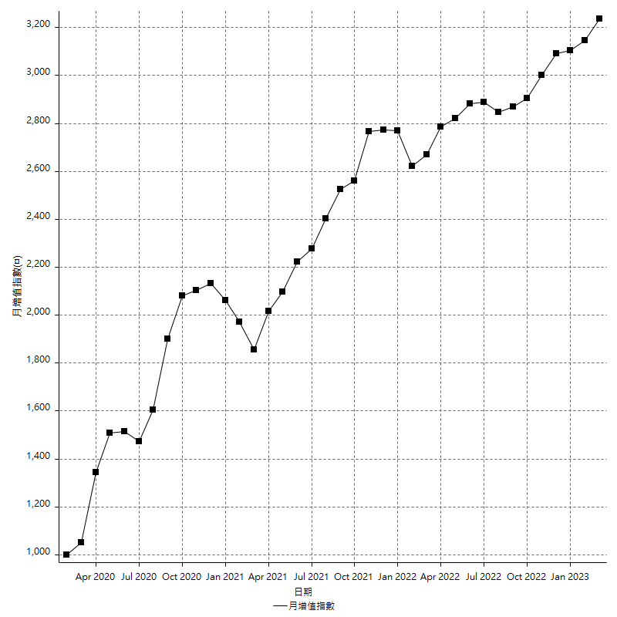
策略績效總結果

 | 所有交易 | 多單 | 空單
淨利 | 430600 | 53800 | 376800
毛利 | 1311600 | 54200 | 1257400
毛損 | -881000 | -400 | -880600
調整後淨利 | 261201.90724 | 29161.023124 | 209830.49834
調整後毛利 | 1219769.6321 | 29961.023124 | 1168265.2773
調整後毛損 | -958567.72485 | -800 | -958434.77894
特定淨利 | 238800 | 16400 | 222400
特定毛利 | 1119800 | 16800 | 1103000
特定毛損 | -881000 | -400 | -880600
帳戶所需金額 | 69800 | 400 | 69800
帳戶報酬 | 616.90544413 | 13450 | 539.82808023
初始資本報酬 | 215.3 | 26.9 | 188.4
最大策略虧損 | -75400 | -11600 | -75400
最大策略虧損 (%) | -17.120799273 | -4.9056603774 | -18.055555556
最大平倉交易虧損 | -69800 | -400 | -69800
最大平倉交易虧損 (%) | -16.045977011 | -0.16246953696 | -16.933527414
最大的策略虧損報酬 | 5.7108753316 | 4.6379310345 | 4.9973474801
獲利因子 | 1.4887627696 | 135.5 | 1.4278900749
調整獲利因子 | 1.2724918652 | 37.451278905 | 1.2189303883
特定獲利因子 | 1.2710556186 | 42 | 1.2525550761
最大持有契約數量 | 1 | 1 | 1
滑價支付 | 60400 | 2400 | 58000
佣金支付 | 0 | 0 | 0
未平倉部位損益 | n/a | n/a | n/a
年報酬率 | 69.900258702 | 8.733474032 | 61.16678467
月報酬率 | 5.8250215585 | 0.72778950266 | 5.0972320558
買進持有績效 | 68936.891148 | 130089.41568 | 68936.891148
平均月報酬 | 11331.578947
月報酬的標準差 | 19850.700924

績效比率

成長潛力比(Upside Potential Ratio) | 122.03402809
夏普比率 | 0.51234206507
索丁諾比率 | 1.5378423951
Fouse 比率 | 0.031253564659
Calmar 比率 | 0.0081477093207
Sterling 比率 | 0.0019709353509
淨利/最大損失百分比 | 5126.1904762
淨利/最大交易績效拉回百分比 | 5382.5
淨利/最大策略績效拉回百分比 | 571.08753316
特定淨利/最大損失百分比 | 2842.8571429
特定淨利/最大交易績效拉回百分比 | 2985
特定淨利/最大策略績效拉回百分比 | 316.71087533
調整後淨利/最大損失百分比 | 3109.5465148
調整後淨利/最大交易績效拉回百分比 | 3265.0238405
調整後淨利/最大策略績效拉回百分比 | 346.42162764

時間分析

交易期間 | 3 Yrs, 1 Mth, 3 Dys, 11 Mins
策略在市場的時間 | 9 Dys, 18 Hrs, 42 Mins
策略在市場的時間百分比 | 0.86925335692
最長的持平期間 | 22 Dys, 23 Hrs, 43 Mins
最大獲利日期 | 2020-03-17
最大虧損日期 | 2020-02-14
最大策略虧損日期 | 2/25/21
最大平倉交易虧損日期 | 2/23/21

詳細權益曲線

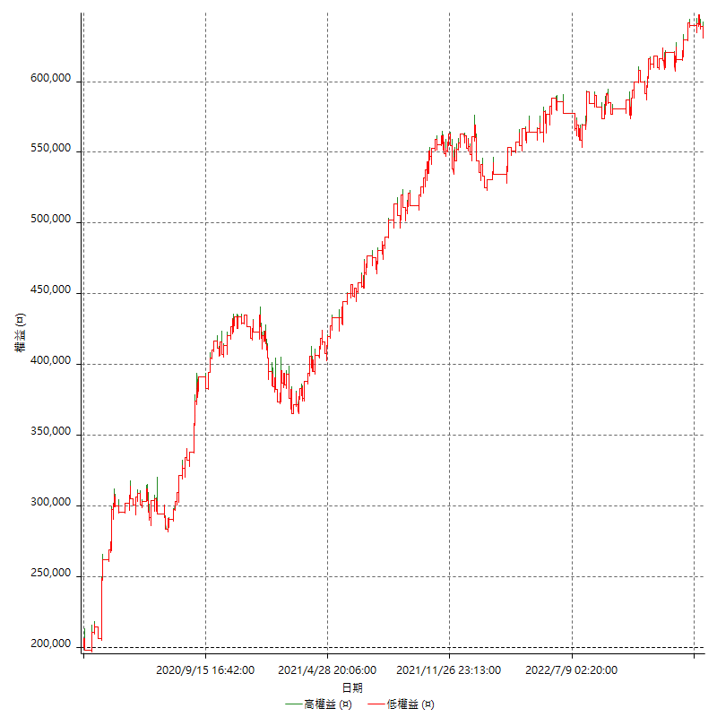

詳細權益曲線及績效拉回

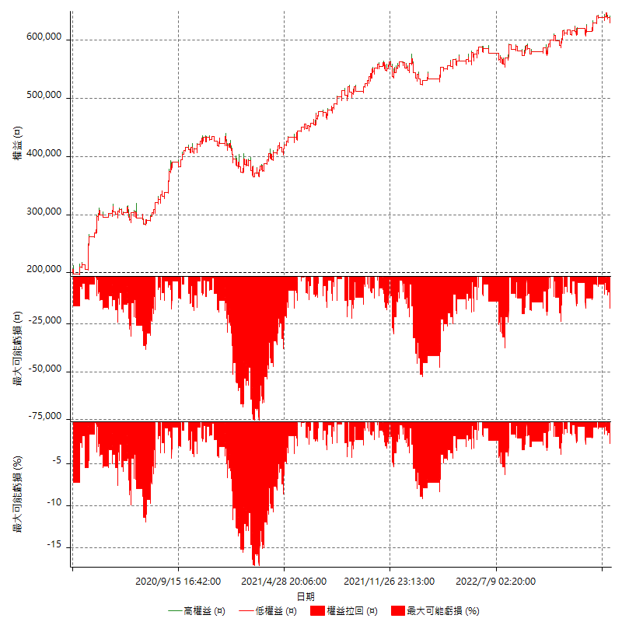

多單詳細權益曲線

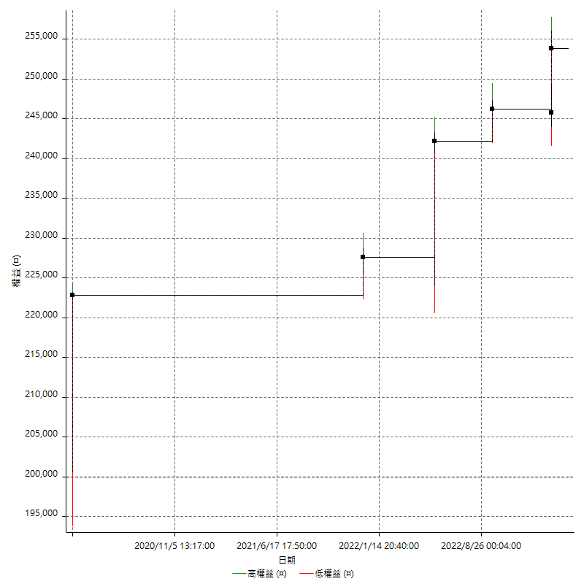

空單詳細權益曲線

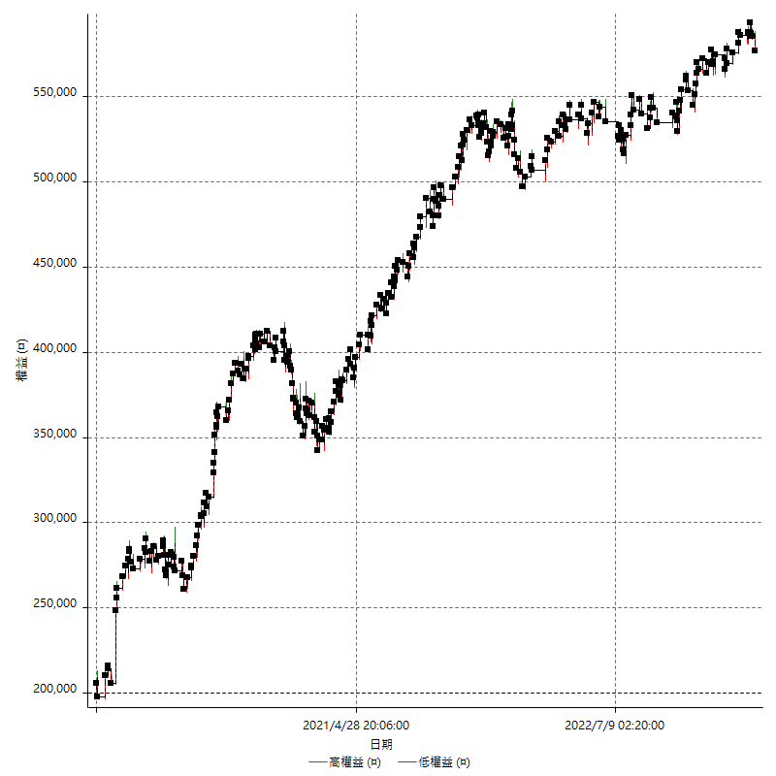

權益增加 & 拉回

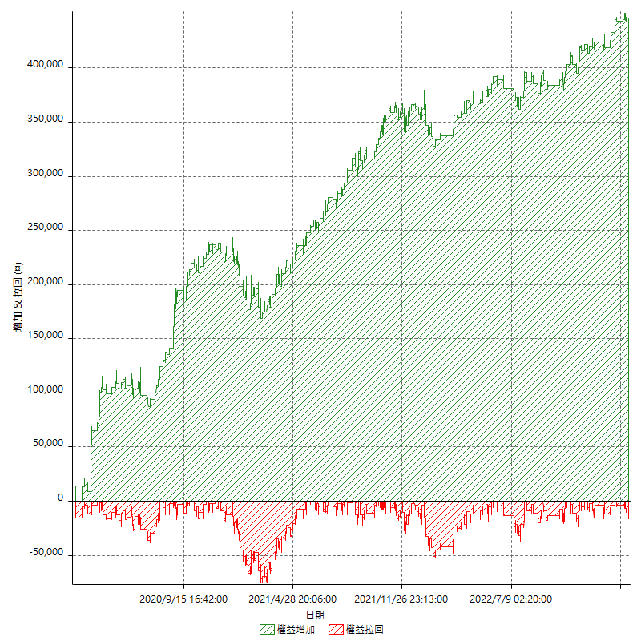

權益增加 & 拉回(%)

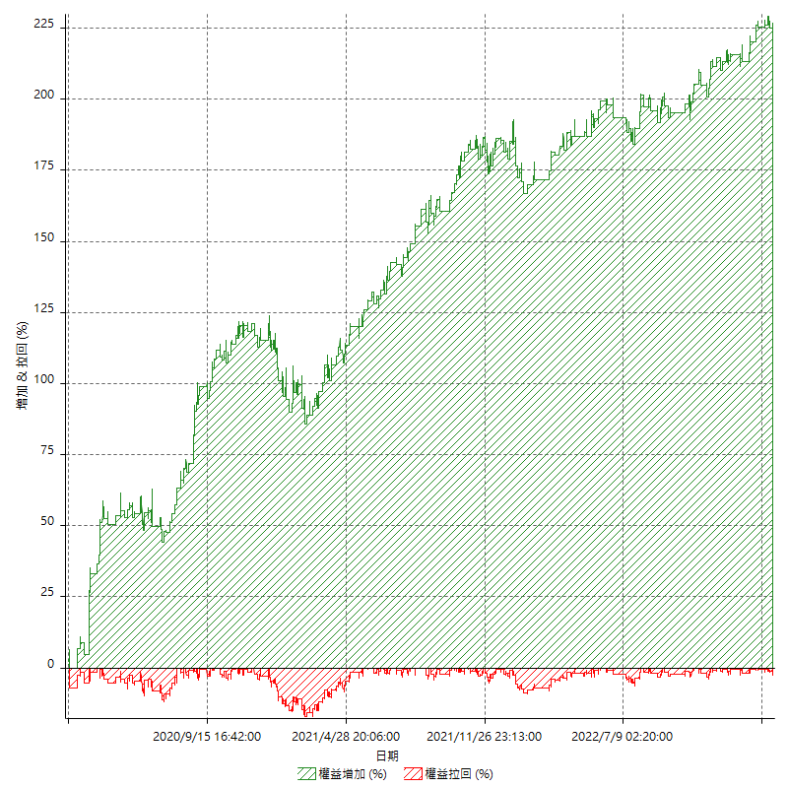

平倉權益曲線

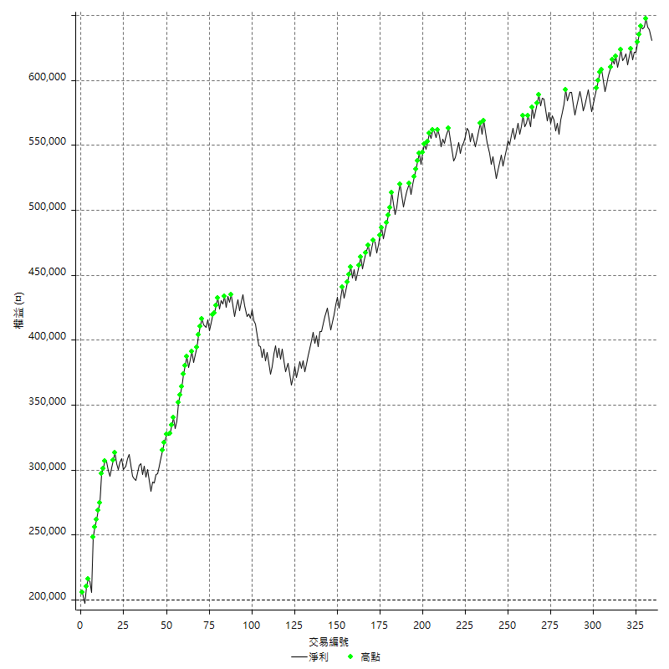

平倉權益曲線及績效拉回

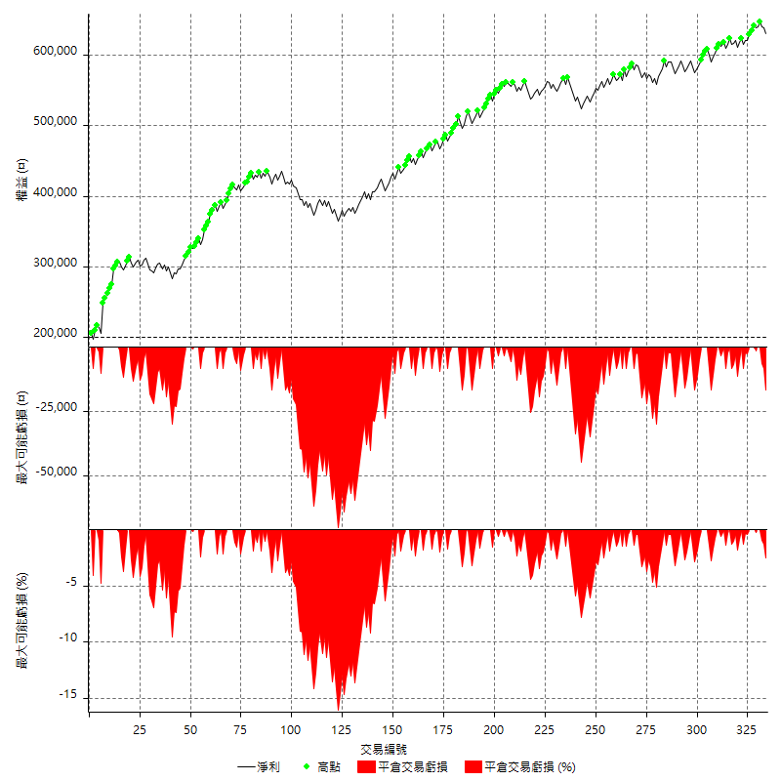

買進持有績效



月增值指數

交易分析
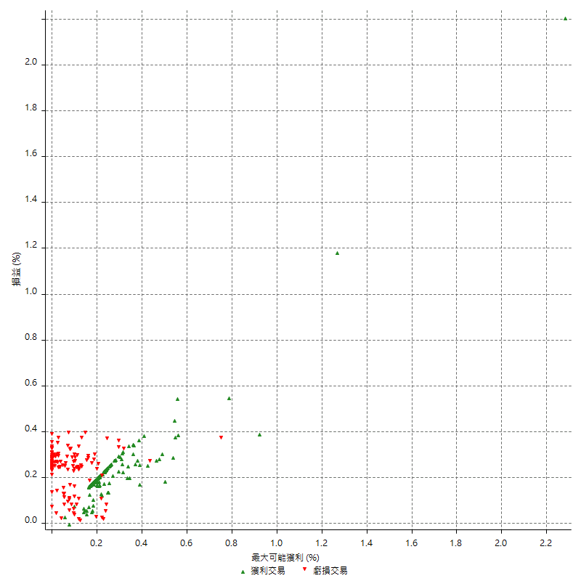
總交易分析

 | 所有交易 | 多單 | 空單
交易總次數 | 334 | 6 | 328
未平倉交易總數量 | 0 | 0 | 0
獲利交易次數 | 204 | 5 | 199
虧損交易次數 | 129 | 1 | 128
勝率 | 61.077844311 | 83.333333333 | 60.670731707
平均交易(獲利 & 虧損) | 1289.2215569 | 8966.6666667 | 1148.7804878
平均獲利交易 | 6429.4117647 | 10840 | 6318.5929648
平均虧損交易 | -6829.4573643 | -400 | -6879.6875
平均獲利/平均虧損 比率 | -0.94142351606 | 27.1 | -0.91844185725
最大的交易獲利 | 42600 | 22800 | 42600
最大的交易虧損 | -8400 | -400 | -8400
平倉交易的平均K棒數 | 3.3 | 6.3 | 3.3
獲利平倉交易的平均K棒數 | 3.1 | 7 | 3
虧損平倉交易的平均K棒數 | 3.7 | 3 | 3.7
平倉交易間的平均K棒數 | 7 | n/a | 7
獲利平倉交易間的平均K棒數 | 253.8 | 10471.2 | 260.3
虧損平倉交易間的平均K棒數 | 402.4 | 52388 | 405.6

極端交易

 | 全部 | 正 | 負
1 Std. Deviation of Avg. Trade | 7159.8692251 | 3336.4264602 | 2676.0629635
平均交易金額 +1標準差 | 8449.090782 | 9765.8382249 | -4153.3944009
平均交易金額 -1標準差 | -5870.6476682 | 3092.9853045 | -9505.5203278
極端交易次數 | 13 | 13 | 0
極端交易損益比 |  | 191800

最大獲利/最大虧損

 | 最大可能獲利 | 最大可能虧損
最大值 | 44000 | -8000
最大值日期 | 2020-03-17 | 2020-02-14
平均值 | 5297.6047904 | -4444.3113772
最大值 (%) | 2.2821576763 | -0.37136756104
最大值 (%) 日期 | 2020-03-17 | 2020-05-07
平均值 (%) | 0.18488838873 | -0.1499954633
1標準差 | 4227.0038814 | 2908.1557635
平均交易金額 +1標準差 | 9524.6086718 | -1536.1556137
平均交易金額 -1標準差 | 1070.600909 | -7352.4671407

交易序列分析

Z值 | 1.6942728921
信賴界限 | 0.9097866832
策略精確預期 | 1289.2215569
最大連續獲利交易次數 | 8
最大連續虧損交易次數 | 6
最大連續獲利金額 | 101400
最大連續虧損金額 | -36400
最大連續獲利 (%) | 49.271137026
最大連續虧損 (%) | -8.6011342155

交易序列統計量

連續獲利 | 序列編號 | 序列的平均獲利 | 下筆交易的平均虧損
1 | 34 | 6600 | -6052.9411765
2 | 20 | 6100 | -6960
3 | 19 | 5873.6842105 | -7621.0526316
4 | 5 | 6360 | -6040
5 | 5 | 6216 | -7640
6 | 1 | 5366.6666667 | -8400
7 | 2 | 6585.7142857 | -4500
8 | 1 | 12675 | -1000
連續虧損 | 序列編號 | 序列的平均虧損 | 下筆交易的平均獲利
1 | 57 | -6950.877193 | 6407.0175439
2 | 23 | -7039.1304348 | 7443.4782609
3 | 4 | -5883.3333333 | 3550
4 | 2 | -6750 | 6000
6 | 1 | -6066.6666667 | 6000

總交易

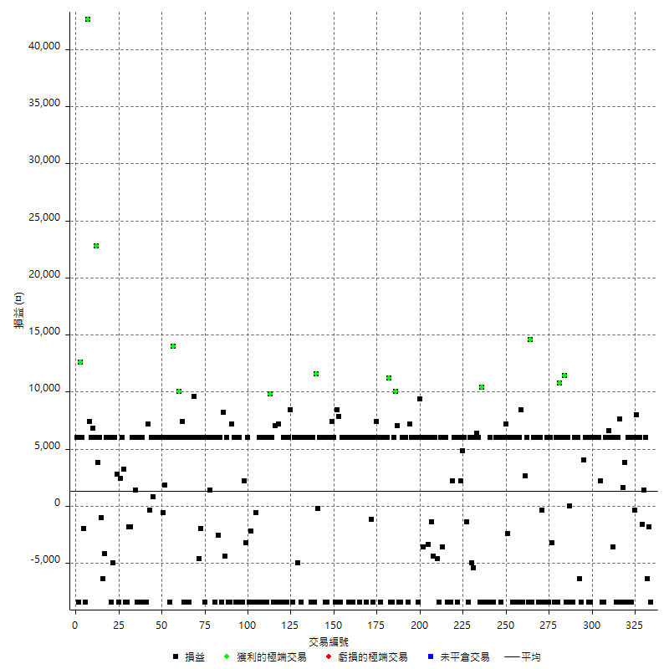

獲利交易

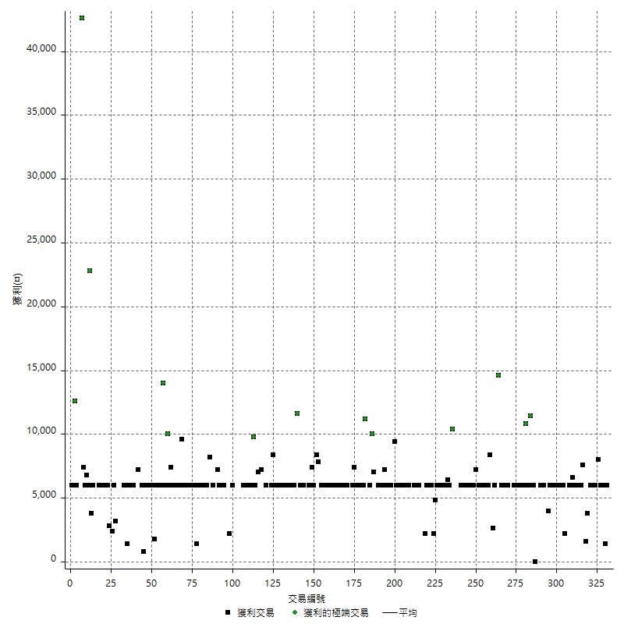

虧損交易

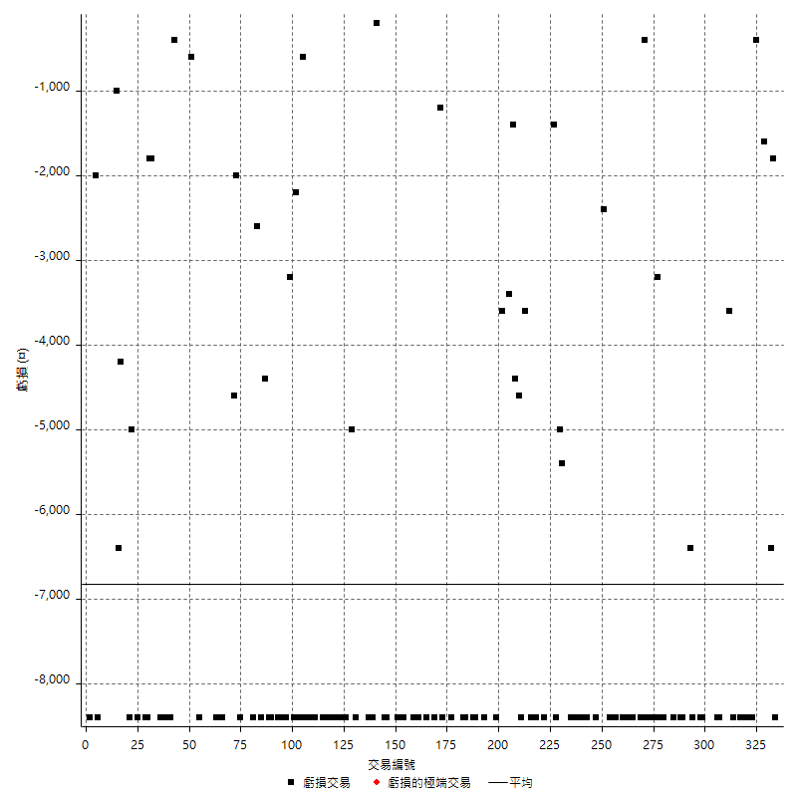

最大可能虧損

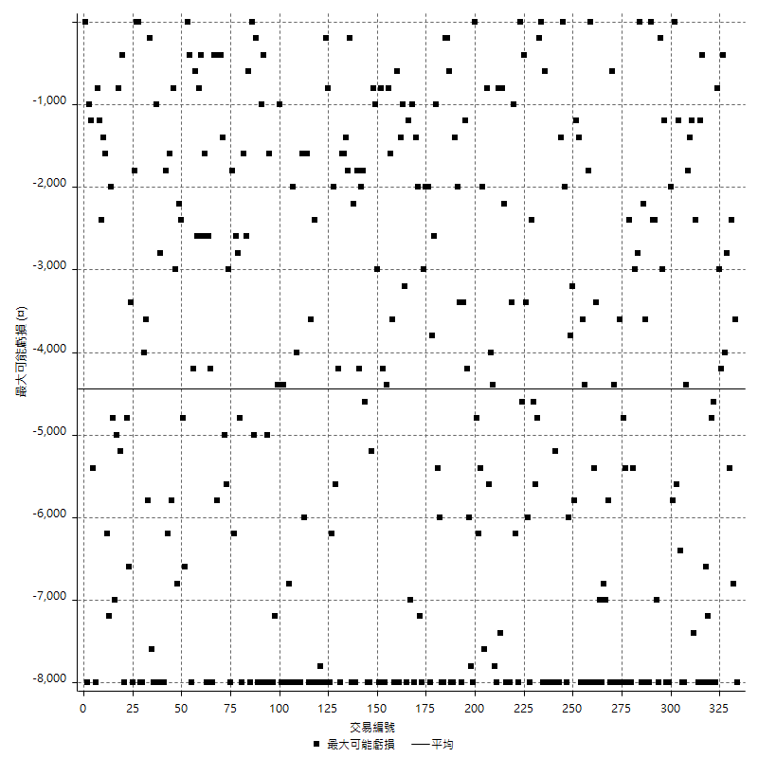

虧損的損益

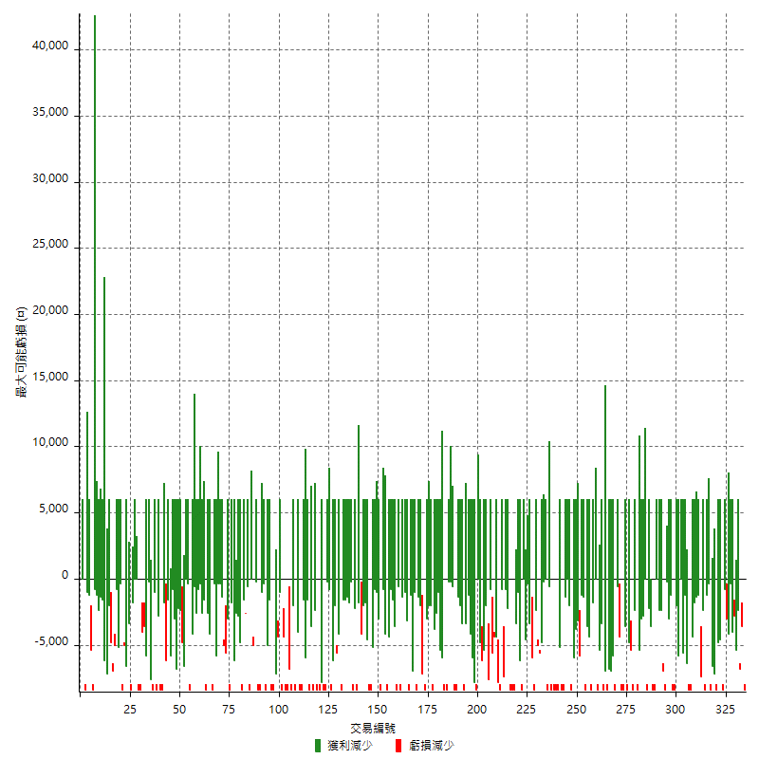

最大虧損幅度

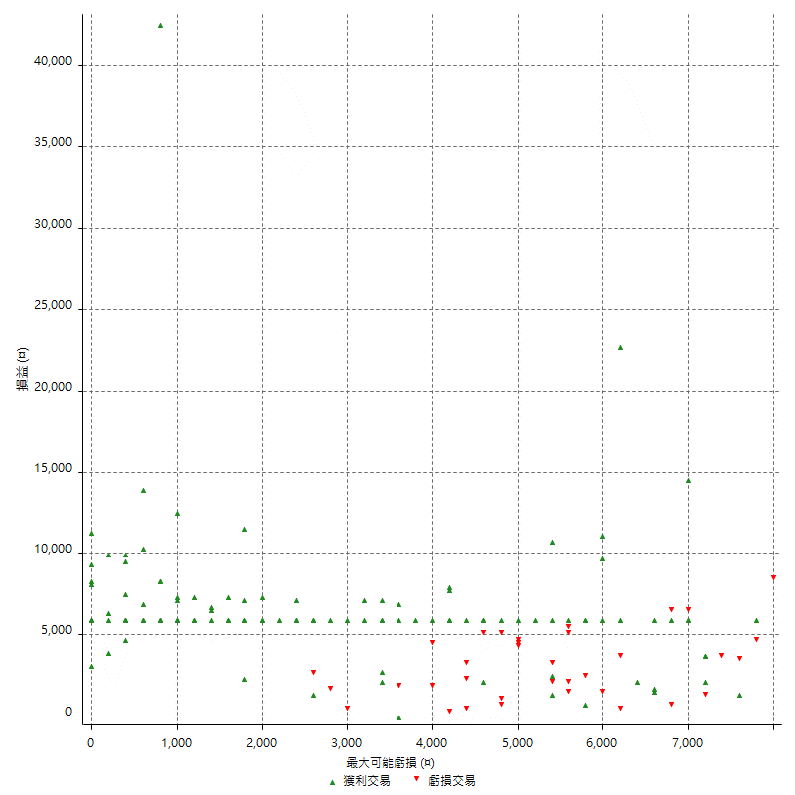

最大虧損幅度 (%)

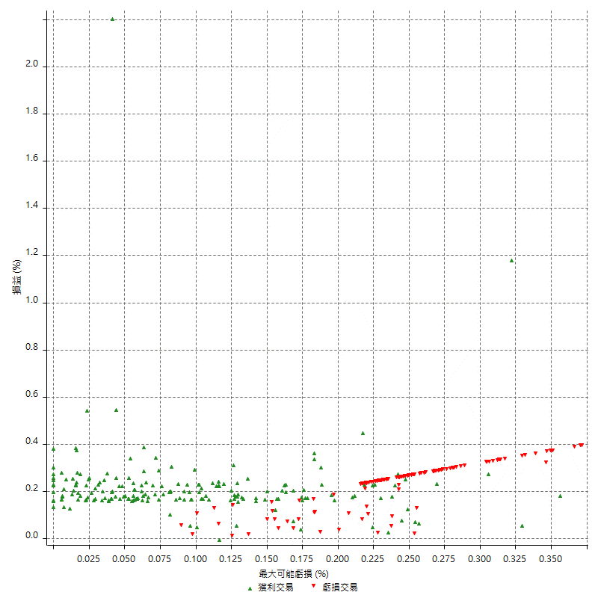

最大可能獲利

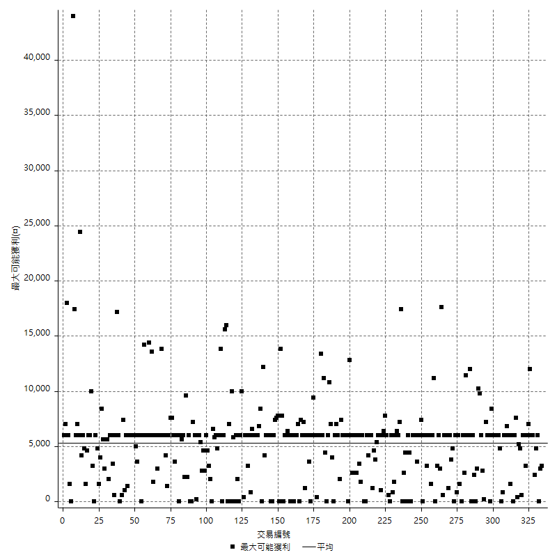

獲利的損益

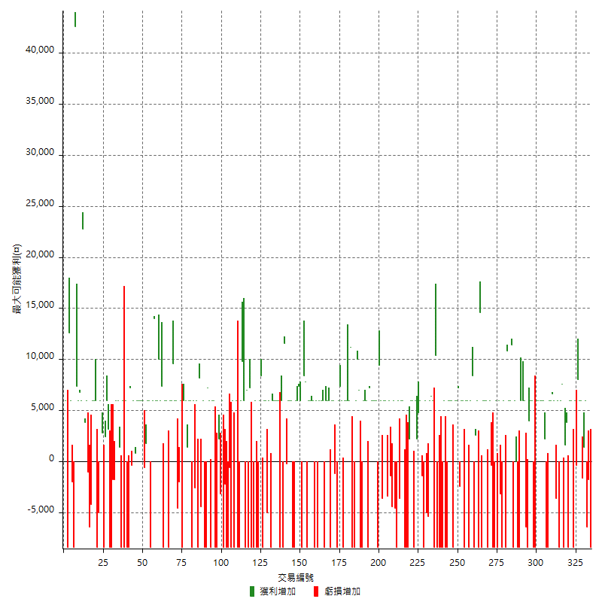

最大獲利幅度

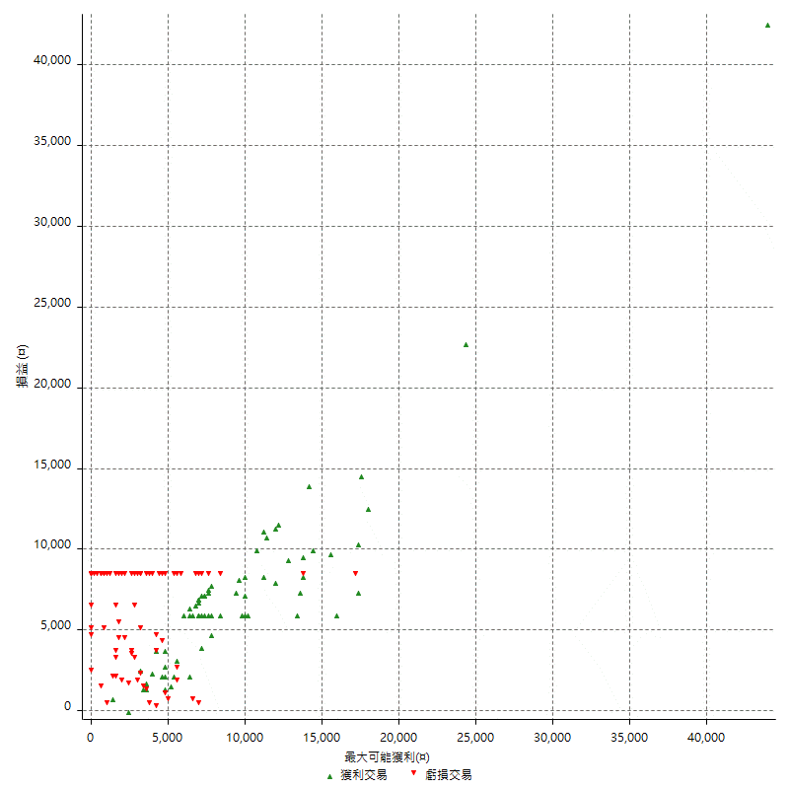

最大獲利幅度 (%)

週期性分析
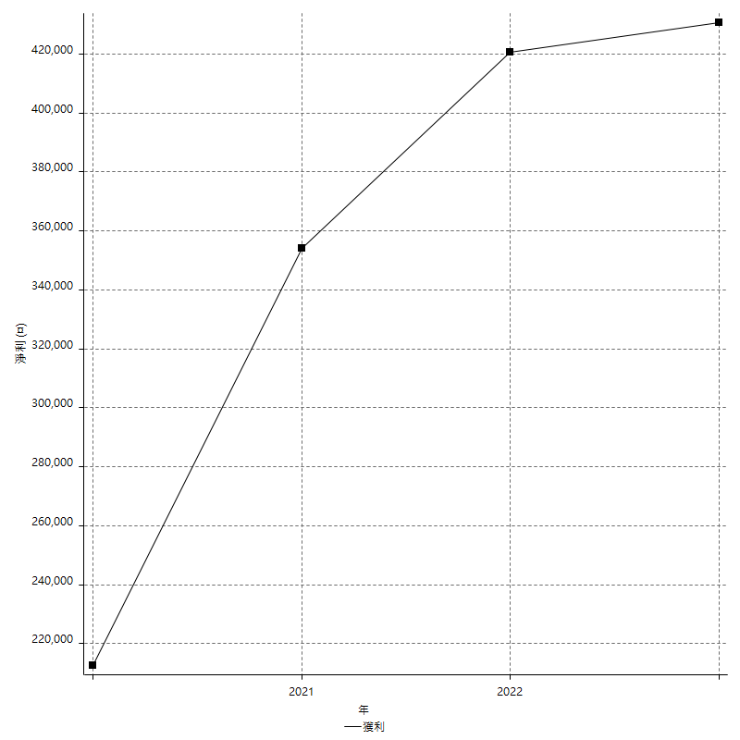
Daily Period Analysis

期間 | 獲利(¤) | 獲利(%) | 毛利 | 毛損 | 交易次數 | 勝率
2023-03-07 | -8400 | -1.3145539906 | 0 | -8400 | 1 | 0
2023-03-02 | -1800 | -0.2808988764 | 0 | -1800 | 1 | 0
2023-03-01 | -6400 | -0.98887515451 | 0 | -6400 | 1 | 0
2023-02-24 | 6000 | 0.93574547723 | 6000 | 0 | 1 | 100
2023-02-21 | 1400 | 0.21881838074 | 1400 | 0 | 1 | 100
2023-02-09 | -1600 | -0.24945431868 | 0 | -1600 | 1 | 0
2023-02-07 | 12000 | 1.906577693 | 12000 | 0 | 2 | 100
2023-01-30 | 7600 | 1.2222579608 | 8000 | -400 | 2 | 50
2023-01-17 | 6000 | 0.97434231893 | 6000 | 0 | 1 | 100
2023-01-06 | -2400 | -0.38822387577 | 6000 | -8400 | 2 | 50
2023-01-04 | -2400 | -0.38672252659 | 6000 | -8400 | 2 | 50
2022-12-19 | 3800 | 0.61608300908 | 3800 | 0 | 1 | 100
2022-12-15 | 1600 | 0.26007802341 | 1600 | 0 | 1 | 100
2022-12-14 | -8400 | -1.3470173188 | 0 | -8400 | 1 | 0
2022-12-13 | 7600 | 1.2337662338 | 7600 | 0 | 1 | 100
2022-12-07 | 6000 | 0.98360655738 | 6000 | 0 | 1 | 100
2022-12-05 | -8400 | -1.3583441138 | 0 | -8400 | 1 | 0
2022-11-29 | 6000 | 0.97975179621 | 6000 | 0 | 1 | 100
2022-11-22 | -3600 | -0.58441558442 | 0 | -3600 | 1 | 0
2022-11-18 | 12600 | 2.0881670534 | 12600 | 0 | 2 | 100
2022-11-17 | 6000 | 1.0043521928 | 6000 | 0 | 1 | 100
2022-11-16 | 6000 | 1.0145417653 | 6000 | 0 | 1 | 100
2022-11-14 | -8400 | -1.4004668223 | 0 | -8400 | 1 | 0
2022-11-04 | -8400 | -1.3811246301 | 0 | -8400 | 1 | 0
2022-11-02 | 8200 | 1.3666666667 | 8200 | 0 | 2 | 100
2022-10-26 | 6000 | 1.0101010101 | 6000 | 0 | 1 | 100
2022-10-24 | 6000 | 1.0204081633 | 6000 | 0 | 1 | 100
2022-10-21 | 6000 | 1.0309278351 | 6000 | 0 | 1 | 100
2022-10-19 | -2400 | -0.41067761807 | 6000 | -8400 | 2 | 50
2022-10-18 | -2400 | -0.40899795501 | 6000 | -8400 | 2 | 50
2022-10-12 | 6000 | 1.0330578512 | 6000 | 0 | 1 | 100
2022-09-19 | 4000 | 0.69348127601 | 4000 | 0 | 1 | 100
2022-09-15 | -8400 | -1.4354066986 | 0 | -8400 | 1 | 0
2022-09-08 | -6400 | -1.0818120352 | 0 | -6400 | 1 | 0
2022-09-06 | 6000 | 1.0245901639 | 6000 | 0 | 1 | 100
2022-09-05 | 6000 | 1.0351966874 | 6000 | 0 | 1 | 100
2022-09-02 | 6000 | 1.0460251046 | 6000 | 0 | 1 | 100
2022-08-30 | -8400 | -1.4432989691 | 0 | -8400 | 1 | 0
2022-08-19 | -8400 | -1.4227642276 | 0 | -8400 | 1 | 0
2022-08-17 | 6000 | 1.0266940452 | 6000 | 0 | 2 | 50
2022-08-09 | -8400 | -1.4170040486 | 0 | -8400 | 1 | 0
2022-08-04 | 11400 | 1.9607843137 | 11400 | 0 | 1 | 100
2022-08-03 | 12000 | 2.1074815595 | 12000 | 0 | 2 | 100
2022-07-27 | 10800 | 1.9334049409 | 10800 | 0 | 1 | 100
2022-07-25 | -8400 | -1.4814814815 | 0 | -8400 | 1 | 0
2022-07-22 | 6000 | 1.0695187166 | 6000 | 0 | 1 | 100
2022-07-21 | -8400 | -1.4752370917 | 0 | -8400 | 1 | 0
2022-07-19 | 2800 | 0.49417578539 | 6000 | -3200 | 2 | 50
2022-07-15 | -2400 | -0.42179261863 | 6000 | -8400 | 2 | 50
2022-07-14 | -8400 | -1.4547973675 | 0 | -8400 | 1 | 0
2022-06-24 | -8400 | -1.4339364971 | 0 | -8400 | 1 | 0
2022-06-15 | 5600 | 0.96518441917 | 6000 | -400 | 2 | 50
2022-06-14 | -8400 | -1.4271151886 | 0 | -8400 | 1 | 0
2022-06-06 | 6000 | 1.0298661174 | 6000 | 0 | 1 | 100
2022-06-01 | 6000 | 1.0405827263 | 6000 | 0 | 1 | 100
2022-05-26 | 6000 | 1.0515247108 | 6000 | 0 | 1 | 100
2022-05-25 | -8400 | -1.4507772021 | 0 | -8400 | 1 | 0
2022-05-23 | 14600 | 2.5868178597 | 14600 | 0 | 1 | 100
2022-05-16 | -2400 | -0.42342978123 | 6000 | -8400 | 2 | 50
2022-05-11 | 2600 | 0.46082949309 | 2600 | 0 | 1 | 100
2022-04-26 | 0 | 0 | 8400 | -8400 | 2 | 50
2022-04-21 | 6000 | 1.0748835543 | 6000 | 0 | 1 | 100
2022-04-20 | -8400 | -1.4825273562 | 0 | -8400 | 1 | 0
2022-04-14 | 12000 | 2.1637216012 | 12000 | 0 | 2 | 100
2022-04-08 | -2400 | -0.43087971275 | 6000 | -8400 | 2 | 50
2022-03-31 | 6000 | 1.0889292196 | 6000 | 0 | 1 | 100
2022-03-24 | -2400 | -0.43368268883 | 0 | -2400 | 1 | 0
2022-03-18 | 13200 | 2.4435394298 | 13200 | 0 | 2 | 100
2022-03-16 | 6000 | 1.1231748409 | 6000 | 0 | 1 | 100
2022-02-21 | -2400 | -0.44726052926 | 6000 | -8400 | 2 | 50
2022-02-18 | 6000 | 1.130795326 | 6000 | 0 | 1 | 100
2022-02-10 | 6000 | 1.1437285551 | 6000 | 0 | 1 | 100
2022-01-26 | -8400 | -1.5759849906 | 0 | -8400 | 1 | 0
2022-01-24 | -8400 | -1.5515330624 | 0 | -8400 | 1 | 0
2022-01-20 | 6000 | 1.1206574524 | 6000 | 0 | 1 | 100
2022-01-18 | -8400 | -1.5446855462 | 0 | -8400 | 1 | 0
2022-01-13 | -16800 | -2.9967891545 | 0 | -16800 | 2 | 0
2022-01-11 | 2000 | 0.35803795202 | 10400 | -8400 | 2 | 50
2022-01-10 | -2400 | -0.42780748663 | 6000 | -8400 | 2 | 50
2022-01-05 | 12400 | 2.2602989428 | 12400 | 0 | 2 | 100
2022-01-03 | -5400 | -0.97472924188 | 0 | -5400 | 1 | 0
2021-12-29 | 1000 | 0.1808318264 | 6000 | -5000 | 2 | 50
2021-12-27 | -8400 | -1.4962593516 | 0 | -8400 | 1 | 0
2021-12-22 | -1400 | -0.24875621891 | 0 | -1400 | 1 | 0
2021-12-15 | 6000 | 1.0775862069 | 6000 | 0 | 1 | 100
2021-12-13 | 4800 | 0.86956521739 | 4800 | 0 | 1 | 100
2021-12-09 | 8200 | 1.5079073189 | 8200 | 0 | 2 | 100
2021-12-07 | -8400 | -1.5211879754 | 0 | -8400 | 1 | 0
2021-12-06 | 12000 | 2.2213994817 | 12000 | 0 | 2 | 100
2021-12-03 | 2200 | 0.40892193309 | 2200 | 0 | 1 | 100
2021-12-02 | -8400 | -1.5373352855 | 0 | -8400 | 1 | 0
2021-12-01 | -8400 | -1.5140591204 | 0 | -8400 | 1 | 0
2021-11-29 | -8400 | -1.4914772727 | 0 | -8400 | 1 | 0
2021-11-25 | 6000 | 1.0768126346 | 6000 | 0 | 1 | 100
2021-11-24 | 6000 | 1.0885341074 | 6000 | 0 | 1 | 100
2021-11-22 | 2400 | 0.43731778426 | 6000 | -3600 | 2 | 50
2021-11-18 | -8400 | -1.5075376884 | 0 | -8400 | 1 | 0
2021-11-17 | 1400 | 0.25188916877 | 6000 | -4600 | 2 | 50
2021-11-16 | -5800 | -1.0327635328 | 0 | -5800 | 2 | 0
2021-11-12 | 6000 | 1.0799136069 | 6000 | 0 | 1 | 100
2021-11-05 | -3400 | -0.60822898032 | 0 | -3400 | 1 | 0
2021-11-03 | 6000 | 1.0849909584 | 6000 | 0 | 1 | 100
2021-10-28 | 6000 | 1.0968921389 | 6000 | 0 | 1 | 100
2021-10-25 | -3600 | -0.65383218307 | 0 | -3600 | 1 | 0
2021-10-22 | 15400 | 2.8774289985 | 15400 | 0 | 2 | 100
2021-10-21 | -8400 | -1.5452538631 | 0 | -8400 | 1 | 0
2021-10-20 | 6000 | 1.1160714286 | 6000 | 0 | 1 | 100
2021-10-18 | 6000 | 1.1286681716 | 6000 | 0 | 1 | 100
2021-10-14 | 6000 | 1.1415525114 | 6000 | 0 | 1 | 100
2021-10-08 | 6000 | 1.1547344111 | 6000 | 0 | 1 | 100
2021-10-05 | 7200 | 1.4051522248 | 7200 | 0 | 1 | 100
2021-09-17 | -8400 | -1.6129032258 | 0 | -8400 | 1 | 0
2021-09-14 | 6000 | 1.1655011655 | 6000 | 0 | 1 | 100
2021-09-13 | 6000 | 1.179245283 | 6000 | 0 | 1 | 100
2021-09-09 | -2400 | -0.46948356808 | 6000 | -8400 | 2 | 50
2021-09-06 | -8400 | -1.6166281755 | 0 | -8400 | 1 | 0
2021-09-02 | 17000 | 3.3824114604 | 17000 | 0 | 2 | 100
2021-09-01 | -2400 | -0.47524752475 | 6000 | -8400 | 2 | 50
2021-08-27 | -8400 | -1.6361511492 | 0 | -8400 | 1 | 0
2021-08-20 | 11200 | 2.2301871764 | 11200 | 0 | 1 | 100
2021-08-12 | 12000 | 2.4479804162 | 12000 | 0 | 2 | 100
2021-08-05 | 6000 | 1.239157373 | 6000 | 0 | 1 | 100
2021-08-03 | 6000 | 1.2547051443 | 6000 | 0 | 1 | 100
2021-08-02 | -2400 | -0.49937578027 | 6000 | -8400 | 2 | 50
2021-07-26 | 7400 | 1.5638207946 | 7400 | 0 | 1 | 100
2021-07-23 | 6000 | 1.2842465753 | 6000 | 0 | 1 | 100
2021-07-22 | -8400 | -1.7661900757 | 0 | -8400 | 1 | 0
2021-07-15 | -1200 | -0.25167785235 | 0 | -1200 | 1 | 0
2021-07-07 | 6000 | 1.2744265081 | 6000 | 0 | 1 | 100
2021-07-06 | 6000 | 1.2908777969 | 6000 | 0 | 1 | 100
2021-07-02 | -2400 | -0.51369863014 | 6000 | -8400 | 2 | 50
2021-07-01 | 12000 | 2.6362038664 | 12000 | 0 | 2 | 100
2021-06-28 | -2400 | -0.52447552448 | 6000 | -8400 | 2 | 50
2021-06-22 | 6000 | 1.3286093888 | 6000 | 0 | 1 | 100
2021-06-18 | -2400 | -0.52863436123 | 6000 | -8400 | 2 | 50
2021-06-16 | 6000 | 1.3392857143 | 6000 | 0 | 1 | 100
2021-06-10 | -8400 | -1.8404907975 | 0 | -8400 | 1 | 0
2021-06-08 | 6000 | 1.3321492007 | 6000 | 0 | 1 | 100
2021-06-02 | 6000 | 1.3501350135 | 6000 | 0 | 1 | 100
2021-05-26 | 12000 | 2.7752081406 | 12000 | 0 | 2 | 100
2021-05-24 | -600 | -0.13856812933 | 7800 | -8400 | 2 | 50
2021-05-19 | 0 | 0 | 8400 | -8400 | 2 | 50
2021-05-06 | 6000 | 1.4051522248 | 6000 | 0 | 1 | 100
2021-05-05 | 7400 | 1.7635843661 | 7400 | 0 | 1 | 100
2021-04-28 | 6000 | 1.4506769826 | 6000 | 0 | 1 | 100
2021-04-27 | 6000 | 1.4720314033 | 6000 | 0 | 1 | 100
2021-04-23 | -8400 | -2.0192307692 | 0 | -8400 | 1 | 0
2021-04-20 | -2400 | -0.57361376673 | 6000 | -8400 | 2 | 50
2021-04-16 | 6000 | 1.4548981571 | 6000 | 0 | 1 | 100
2021-04-14 | 6000 | 1.4763779528 | 6000 | 0 | 1 | 100
2021-04-07 | 11400 | 2.8860759494 | 11600 | -200 | 2 | 50
2021-04-01 | -8400 | -2.0823004462 | 0 | -8400 | 1 | 0
2021-03-31 | 6000 | 1.5098137896 | 6000 | 0 | 1 | 100
2021-03-30 | -8400 | -2.0699852144 | 0 | -8400 | 1 | 0
2021-03-25 | 12000 | 3.0472320975 | 12000 | 0 | 2 | 100
2021-03-23 | 6000 | 1.5471892728 | 6000 | 0 | 1 | 100
2021-03-17 | 12000 | 3.1931878659 | 12000 | 0 | 2 | 100
2021-03-15 | -2400 | -0.63458487573 | 6000 | -8400 | 2 | 50
2021-03-12 | -5000 | -1.3048016701 | 0 | -5000 | 1 | 0
2021-03-10 | 6000 | 1.5906680806 | 6000 | 0 | 1 | 100
2021-03-08 | 6000 | 1.6163793103 | 6000 | 0 | 1 | 100
2021-03-03 | 0 | 0 | 8400 | -8400 | 2 | 50
2021-02-25 | 6000 | 1.6429353779 | 6000 | 0 | 1 | 100
2021-02-23 | -16800 | -4.3979057592 | 0 | -16800 | 2 | 0
2021-02-22 | 6000 | 1.5957446809 | 6000 | 0 | 1 | 100
2021-02-18 | -16800 | -4.2769857434 | 0 | -16800 | 2 | 0
2021-02-03 | 7200 | 1.867219917 | 7200 | 0 | 1 | 100
2021-02-01 | -8400 | -2.1319796954 | 0 | -8400 | 1 | 0
2021-01-29 | 7000 | 1.8087855297 | 7000 | 0 | 1 | 100
2021-01-27 | -8400 | -2.124430956 | 0 | -8400 | 1 | 0
2021-01-26 | 15800 | 4.1622760801 | 15800 | 0 | 2 | 100
2021-01-25 | 6000 | 1.6059957173 | 6000 | 0 | 1 | 100
2021-01-20 | -8400 | -2.1989528796 | 0 | -8400 | 1 | 0
2021-01-15 | -8400 | -2.1516393443 | 0 | -8400 | 1 | 0
2021-01-14 | 6000 | 1.5608740895 | 6000 | 0 | 1 | 100
2021-01-12 | -8400 | -2.1384928717 | 0 | -8400 | 1 | 0
2021-01-11 | -2400 | -0.60728744939 | 6000 | -8400 | 2 | 50
2021-01-05 | -9000 | -2.2266204849 | 0 | -9000 | 2 | 0
2021-01-04 | -8400 | -2.0358700921 | 0 | -8400 | 1 | 0
2020-12-31 | -2200 | -0.53037608486 | 0 | -2200 | 1 | 0
2020-12-30 | -8400 | -1.9848771267 | 0 | -8400 | 1 | 0
2020-12-29 | 6000 | 1.4381591563 | 6000 | 0 | 1 | 100
2020-12-25 | -3200 | -0.76117982873 | 0 | -3200 | 1 | 0
2020-12-23 | 2200 | 0.52606408417 | 2200 | 0 | 1 | 100
2020-12-22 | -8400 | -1.9690576653 | 0 | -8400 | 1 | 0
2020-12-21 | -8400 | -1.9310344828 | 0 | -8400 | 1 | 0
2020-12-18 | 12000 | 2.8368794326 | 12000 | 0 | 2 | 100
2020-12-08 | -2400 | -0.56417489422 | 6000 | -8400 | 2 | 50
2020-12-07 | 7200 | 1.7216642755 | 7200 | 0 | 1 | 100
2020-12-03 | -8400 | -1.9690576653 | 0 | -8400 | 1 | 0
2020-11-27 | -8400 | -1.9310344828 | 0 | -8400 | 1 | 0
2020-11-24 | 6000 | 1.3986013986 | 6000 | 0 | 1 | 100
2020-11-18 | -4400 | -1.0152284264 | 0 | -4400 | 1 | 0
2020-11-12 | 8200 | 1.9285042333 | 8200 | 0 | 1 | 100
2020-11-11 | -8400 | -1.9372693727 | 0 | -8400 | 1 | 0
2020-11-06 | 6000 | 1.4031805426 | 6000 | 0 | 1 | 100
2020-11-05 | 3400 | 0.8015087223 | 6000 | -2600 | 2 | 50
2020-11-04 | -2400 | -0.56258790436 | 6000 | -8400 | 2 | 50
2020-11-02 | 6000 | 1.4265335235 | 6000 | 0 | 1 | 100
2020-10-26 | 7400 | 1.7909002904 | 7400 | 0 | 2 | 100
2020-10-20 | 6000 | 1.4734774067 | 6000 | 0 | 1 | 100
2020-10-16 | -8400 | -2.021174206 | 0 | -8400 | 1 | 0
2020-10-14 | 6000 | 1.46484375 | 6000 | 0 | 1 | 100
2020-10-12 | -2000 | -0.48590864917 | 0 | -2000 | 1 | 0
2020-10-07 | -4600 | -1.1052378664 | 0 | -4600 | 1 | 0
2020-09-29 | 6000 | 1.4627011214 | 6000 | 0 | 1 | 100
2020-09-25 | 6000 | 1.4844136566 | 6000 | 0 | 1 | 100
2020-09-23 | 9600 | 2.4328433857 | 9600 | 0 | 1 | 100
2020-09-21 | 6000 | 1.5440041173 | 6000 | 0 | 1 | 100
2020-09-18 | 6000 | 1.5682174595 | 6000 | 0 | 1 | 100
2020-09-15 | -8400 | -2.1483375959 | 0 | -8400 | 1 | 0
2020-09-03 | 6000 | 1.5584415584 | 6000 | 0 | 1 | 100
2020-09-02 | 6000 | 1.5831134565 | 6000 | 0 | 1 | 100
2020-09-01 | -1000 | -0.26315789474 | 7400 | -8400 | 2 | 50
2020-08-31 | 6000 | 1.6042780749 | 6000 | 0 | 1 | 100
2020-08-27 | 16000 | 4.469273743 | 16000 | 0 | 2 | 100
2020-08-26 | 20000 | 5.9171597633 | 20000 | 0 | 2 | 100
2020-08-19 | 6000 | 1.8072289157 | 6000 | 0 | 1 | 100
2020-08-14 | -8400 | -2.4676850764 | 0 | -8400 | 1 | 0
2020-08-13 | 6000 | 1.7942583732 | 6000 | 0 | 1 | 100
2020-08-11 | 7800 | 2.3882424985 | 7800 | 0 | 2 | 100
2020-08-06 | 5400 | 1.6811955168 | 6000 | -600 | 2 | 50
2020-07-31 | 12000 | 3.8809831824 | 12000 | 0 | 2 | 100
2020-07-29 | 6000 | 1.9788918206 | 6000 | 0 | 1 | 100
2020-07-24 | 6000 | 2.0188425303 | 6000 | 0 | 1 | 100
2020-07-22 | 6800 | 2.3415977961 | 6800 | 0 | 2 | 100
2020-07-15 | -400 | -0.13755158184 | 0 | -400 | 1 | 0
2020-07-14 | 7200 | 2.538787024 | 7200 | 0 | 1 | 100
2020-07-09 | -8400 | -2.8767123288 | 0 | -8400 | 1 | 0
2020-07-08 | -8400 | -2.7962716378 | 0 | -8400 | 1 | 0
2020-07-07 | 6000 | 2.0380434783 | 6000 | 0 | 1 | 100
2020-06-23 | -8400 | -2.7741083223 | 0 | -8400 | 1 | 0
2020-06-22 | -2400 | -0.78636959371 | 6000 | -8400 | 2 | 50
2020-06-17 | 1400 | 0.46082949309 | 1400 | 0 | 1 | 100
2020-06-11 | 12000 | 4.1124057574 | 12000 | 0 | 2 | 100
2020-06-09 | -3600 | -1.2186865267 | 0 | -3600 | 2 | 0
2020-06-08 | -8400 | -2.7649769585 | 0 | -8400 | 1 | 0
2020-06-05 | -8400 | -2.6905829596 | 0 | -8400 | 1 | 0
2020-06-04 | 9200 | 3.0363036304 | 9200 | 0 | 2 | 100
2020-05-27 | 2400 | 0.79840319361 | 2400 | 0 | 1 | 100
2020-05-25 | -8400 | -2.7184466019 | 0 | -8400 | 1 | 0
2020-05-20 | 2800 | 0.9144350098 | 2800 | 0 | 1 | 100
2020-05-18 | 6000 | 1.998667555 | 6000 | 0 | 1 | 100
2020-05-13 | -5000 | -1.6382699869 | 0 | -5000 | 1 | 0
2020-05-07 | -2400 | -0.78023407022 | 6000 | -8400 | 2 | 50
2020-05-06 | 6000 | 1.9893899204 | 6000 | 0 | 1 | 100
2020-04-28 | 6000 | 2.0297699594 | 6000 | 0 | 1 | 100
2020-04-16 | -4200 | -1.400933956 | 0 | -4200 | 1 | 0
2020-04-10 | -6400 | -2.0901371653 | 0 | -6400 | 1 | 0
2020-04-09 | 5000 | 1.6600265604 | 6000 | -1000 | 2 | 50
2020-04-08 | 3800 | 1.2777404169 | 3800 | 0 | 1 | 100
2020-04-06 | 22800 | 8.3029861617 | 22800 | 0 | 1 | 100
2020-04-01 | 6000 | 2.2338049144 | 6000 | 0 | 1 | 100
2020-03-27 | 6800 | 2.5974025974 | 6800 | 0 | 1 | 100
2020-03-18 | 13400 | 5.3945249597 | 13400 | 0 | 2 | 100
2020-03-17 | 42600 | 20.699708455 | 42600 | 0 | 1 | 100
2020-03-10 | -8400 | -3.9215686275 | 0 | -8400 | 1 | 0
2020-03-04 | 4000 | 1.9029495718 | 6000 | -2000 | 2 | 50
2020-02-27 | 12600 | 6.3765182186 | 12600 | 0 | 1 | 100
2020-02-14 | -8400 | -4.0776699029 | 0 | -8400 | 1 | 0
2020-02-13 | 6000 | 3 | 6000 | 0 | 1 | 100

Daily Rolling Period Analysis

期間 | 獲利(¤) | 獲利(%) | 毛利 | 毛損 | 交易次數 | 勝率
當日 - 2023/3/7 | -8400 | -0.29753471238 | 0 | -8400 | 1 | 0
2023/3/6 - 2023/3/7 | -8400 | -0.29753471238 | 0 | -8400 | 1 | 0
2023/3/5 - 2023/3/7 | -8400 | -0.29753471238 | 0 | -8400 | 1 | 0
2023/3/4 - 2023/3/7 | -8400 | -0.29753471238 | 0 | -8400 | 1 | 0
2023/3/3 - 2023/3/7 | -8400 | -0.29753471238 | 0 | -8400 | 1 | 0
2023/3/2 - 2023/3/7 | -10200 | -0.36129215075 | 0 | -10200 | 2 | 0
2023/3/1 - 2023/3/7 | -16600 | -0.58798526495 | 0 | -16600 | 3 | 0
2023/2/28 - 2023/3/7 | -16600 | -0.58798526495 | 0 | -16600 | 3 | 0
2023/2/27 - 2023/3/7 | -16600 | -0.58798526495 | 0 | -16600 | 3 | 0
2023/2/26 - 2023/3/7 | -16600 | -0.58798526495 | 0 | -16600 | 3 | 0
2023/2/25 - 2023/3/7 | -16600 | -0.58798526495 | 0 | -16600 | 3 | 0
2023/2/24 - 2023/3/7 | -10600 | -0.37706317587 | 6000 | -16600 | 4 | 25
2023/2/23 - 2023/3/7 | -10600 | -0.37706317587 | 6000 | -16600 | 4 | 25
2023/2/22 - 2023/3/7 | -10600 | -0.37706317587 | 6000 | -16600 | 4 | 25
2023/2/21 - 2023/3/7 | -9200 | -0.32758866258 | 7400 | -16600 | 5 | 40
2023/2/20 - 2023/3/7 | -9200 | -0.32758866258 | 7400 | -16600 | 5 | 40
2023/2/19 - 2023/3/7 | -9200 | -0.32758866258 | 7400 | -16600 | 5 | 40
2023/2/18 - 2023/3/7 | -9200 | -0.32758866258 | 7400 | -16600 | 5 | 40
2023/2/17 - 2023/3/7 | -9200 | -0.32758866258 | 7400 | -16600 | 5 | 40
2023/2/16 - 2023/3/7 | -9200 | -0.32758866258 | 7400 | -16600 | 5 | 40
2023/2/15 - 2023/3/7 | -9200 | -0.32758866258 | 7400 | -16600 | 5 | 40
2023/2/14 - 2023/3/7 | -9200 | -0.32758866258 | 7400 | -16600 | 5 | 40
2023/2/13 - 2023/3/7 | -9200 | -0.32758866258 | 7400 | -16600 | 5 | 40
2023/2/12 - 2023/3/7 | -9200 | -0.32758866258 | 7400 | -16600 | 5 | 40
2023/2/11 - 2023/3/7 | -9200 | -0.32758866258 | 7400 | -16600 | 5 | 40
2023/2/10 - 2023/3/7 | -9200 | -0.32758866258 | 7400 | -16600 | 5 | 40
2023/2/9 - 2023/3/7 | -10800 | -0.3845606039 | 7400 | -18200 | 6 | 33.333333333
2023/2/8 - 2023/3/7 | -10800 | -0.3845606039 | 7400 | -18200 | 6 | 33.333333333
2023/2/7 - 2023/3/7 | 1200 | 0.043097256141 | 19400 | -18200 | 8 | 50
2023/2/6 - 2023/3/7 | 1200 | 0.043097256141 | 19400 | -18200 | 8 | 50
2023/2/5 - 2023/3/7 | 1200 | 0.043097256141 | 19400 | -18200 | 8 | 50
2023/2/4 - 2023/3/7 | 1200 | 0.043097256141 | 19400 | -18200 | 8 | 50
2023/2/3 - 2023/3/7 | 1200 | 0.043097256141 | 19400 | -18200 | 8 | 50
2023/2/2 - 2023/3/7 | 1200 | 0.043097256141 | 19400 | -18200 | 8 | 50
2023/2/1 - 2023/3/7 | 1200 | 0.043097256141 | 19400 | -18200 | 8 | 50
2023/1/31 - 2023/3/7 | 1200 | 0.043097256141 | 19400 | -18200 | 8 | 50
2023/1/30 - 2023/3/7 | 8800 | 0.31787313972 | 27400 | -18600 | 10 | 50
2023/1/29 - 2023/3/7 | 8800 | 0.31787313972 | 27400 | -18600 | 10 | 50
2023/1/28 - 2023/3/7 | 8800 | 0.31787313972 | 27400 | -18600 | 10 | 50
2023/1/27 - 2023/3/7 | 8800 | 0.31787313972 | 27400 | -18600 | 10 | 50
2023/1/26 - 2023/3/7 | 8800 | 0.31787313972 | 27400 | -18600 | 10 | 50
2023/1/25 - 2023/3/7 | 8800 | 0.31787313972 | 27400 | -18600 | 10 | 50
2023/1/24 - 2023/3/7 | 8800 | 0.31787313972 | 27400 | -18600 | 10 | 50
2023/1/23 - 2023/3/7 | 8800 | 0.31787313972 | 27400 | -18600 | 10 | 50
2023/1/22 - 2023/3/7 | 8800 | 0.31787313972 | 27400 | -18600 | 10 | 50
2023/1/21 - 2023/3/7 | 8800 | 0.31787313972 | 27400 | -18600 | 10 | 50
2023/1/20 - 2023/3/7 | 8800 | 0.31787313972 | 27400 | -18600 | 10 | 50
2023/1/19 - 2023/3/7 | 8800 | 0.31787313972 | 27400 | -18600 | 10 | 50
2023/1/18 - 2023/3/7 | 8800 | 0.31787313972 | 27400 | -18600 | 10 | 50
2023/1/17 - 2023/3/7 | 14800 | 0.53693223045 | 33400 | -18600 | 11 | 54.545454546
2023/1/16 - 2023/3/7 | 14800 | 0.53693223045 | 33400 | -18600 | 11 | 54.545454546
2023/1/15 - 2023/3/7 | 14800 | 0.53693223045 | 33400 | -18600 | 11 | 54.545454546
2023/1/14 - 2023/3/7 | 14800 | 0.53693223045 | 33400 | -18600 | 11 | 54.545454546
2023/1/13 - 2023/3/7 | 14800 | 0.53693223045 | 33400 | -18600 | 11 | 54.545454546
2023/1/12 - 2023/3/7 | 14800 | 0.53693223045 | 33400 | -18600 | 11 | 54.545454546
2023/1/11 - 2023/3/7 | 14800 | 0.53693223045 | 33400 | -18600 | 11 | 54.545454546
2023/1/10 - 2023/3/7 | 14800 | 0.53693223045 | 33400 | -18600 | 11 | 54.545454546
2023/1/9 - 2023/3/7 | 14800 | 0.53693223045 | 33400 | -18600 | 11 | 54.545454546
2023/1/8 - 2023/3/7 | 14800 | 0.53693223045 | 33400 | -18600 | 11 | 54.545454546
2023/1/7 - 2023/3/7 | 14800 | 0.53693223045 | 33400 | -18600 | 11 | 54.545454546
2023/1/6 - 2023/3/7 | 12400 | 0.45182917942 | 39400 | -27000 | 13 | 53.846153846
2023/1/5 - 2023/3/7 | 12400 | 0.45182917942 | 39400 | -27000 | 13 | 53.846153846
2023/1/4 - 2023/3/7 | 10000 | 0.36597862685 | 45400 | -35400 | 15 | 53.333333333
2023/1/3 - 2023/3/7 | 10000 | 0.36597862685 | 45400 | -35400 | 15 | 53.333333333
2023/1/2 - 2023/3/7 | 10000 | 0.36597862685 | 45400 | -35400 | 15 | 53.333333333
2023/1/1 - 2023/3/7 | 10000 | 0.36597862685 | 45400 | -35400 | 15 | 53.333333333
2022/12/31 - 2023/3/7 | 10000 | 0.36597862685 | 45400 | -35400 | 15 | 53.333333333
2022/12/30 - 2023/3/7 | 10000 | 0.36597862685 | 45400 | -35400 | 15 | 53.333333333
2022/12/29 - 2023/3/7 | 10000 | 0.36597862685 | 45400 | -35400 | 15 | 53.333333333
2022/12/28 - 2023/3/7 | 10000 | 0.36597862685 | 45400 | -35400 | 15 | 53.333333333
2022/12/27 - 2023/3/7 | 10000 | 0.36597862685 | 45400 | -35400 | 15 | 53.333333333
2022/12/26 - 2023/3/7 | 10000 | 0.36597862685 | 45400 | -35400 | 15 | 53.333333333
2022/12/25 - 2023/3/7 | 10000 | 0.36597862685 | 45400 | -35400 | 15 | 53.333333333
2022/12/24 - 2023/3/7 | 10000 | 0.36597862685 | 45400 | -35400 | 15 | 53.333333333
2022/12/23 - 2023/3/7 | 10000 | 0.36597862685 | 45400 | -35400 | 15 | 53.333333333
2022/12/22 - 2023/3/7 | 10000 | 0.36597862685 | 45400 | -35400 | 15 | 53.333333333
2022/12/21 - 2023/3/7 | 10000 | 0.36597862685 | 45400 | -35400 | 15 | 53.333333333
2022/12/20 - 2023/3/7 | 10000 | 0.36597862685 | 45400 | -35400 | 15 | 53.333333333
2022/12/19 - 2023/3/7 | 13800 | 0.50645918967 | 49200 | -35400 | 16 | 56.25
2022/12/18 - 2023/3/7 | 13800 | 0.50645918967 | 49200 | -35400 | 16 | 56.25
2022/12/17 - 2023/3/7 | 13800 | 0.50645918967 | 49200 | -35400 | 16 | 56.25
2022/12/16 - 2023/3/7 | 13800 | 0.50645918967 | 49200 | -35400 | 16 | 56.25
2022/12/15 - 2023/3/7 | 15400 | 0.5658436214 | 50800 | -35400 | 17 | 58.823529412
2022/12/14 - 2023/3/7 | 7000 | 0.25720164609 | 50800 | -43800 | 18 | 55.555555556
2022/12/13 - 2023/3/7 | 14600 | 0.53946201596 | 58400 | -43800 | 19 | 57.894736842
2022/12/12 - 2023/3/7 | 14600 | 0.53946201596 | 58400 | -43800 | 19 | 57.894736842
2022/12/11 - 2023/3/7 | 14600 | 0.53946201596 | 58400 | -43800 | 19 | 57.894736842
2022/12/10 - 2023/3/7 | 14600 | 0.53946201596 | 58400 | -43800 | 19 | 57.894736842
2022/12/9 - 2023/3/7 | 14600 | 0.53946201596 | 58400 | -43800 | 19 | 57.894736842
2022/12/8 - 2023/3/7 | 14600 | 0.53946201596 | 58400 | -43800 | 19 | 57.894736842
2022/12/7 - 2023/3/7 | 20600 | 0.76454869359 | 64400 | -43800 | 20 | 60
2022/12/6 - 2023/3/7 | 20600 | 0.76454869359 | 64400 | -43800 | 20 | 60
2022/12/5 - 2023/3/7 | 12200 | 0.45279097387 | 64400 | -52200 | 21 | 57.142857143
2022/12/4 - 2023/3/7 | 12200 | 0.45279097387 | 64400 | -52200 | 21 | 57.142857143
2022/12/3 - 2023/3/7 | 12200 | 0.45279097387 | 64400 | -52200 | 21 | 57.142857143
2022/12/2 - 2023/3/7 | 12200 | 0.45279097387 | 64400 | -52200 | 21 | 57.142857143
2022/12/1 - 2023/3/7 | 12200 | 0.45279097387 | 64400 | -52200 | 21 | 57.142857143
2022/11/30 - 2023/3/7 | 12200 | 0.45279097387 | 64400 | -52200 | 21 | 57.142857143
2022/11/29 - 2023/3/7 | 18200 | 0.67849686848 | 70400 | -52200 | 22 | 59.090909091
2022/11/28 - 2023/3/7 | 18200 | 0.67849686848 | 70400 | -52200 | 22 | 59.090909091
2022/11/27 - 2023/3/7 | 18200 | 0.67849686848 | 70400 | -52200 | 22 | 59.090909091
2022/11/26 - 2023/3/7 | 18200 | 0.67849686848 | 70400 | -52200 | 22 | 59.090909091
2022/11/25 - 2023/3/7 | 18200 | 0.67849686848 | 70400 | -52200 | 22 | 59.090909091
2022/11/24 - 2023/3/7 | 18200 | 0.67849686848 | 70400 | -52200 | 22 | 59.090909091
2022/11/23 - 2023/3/7 | 18200 | 0.67849686848 | 70400 | -52200 | 22 | 59.090909091
2022/11/22 - 2023/3/7 | 14600 | 0.54428869669 | 70400 | -55800 | 23 | 56.52173913
2022/11/21 - 2023/3/7 | 14600 | 0.54428869669 | 70400 | -55800 | 23 | 56.52173913
2022/11/20 - 2023/3/7 | 14600 | 0.54428869669 | 70400 | -55800 | 23 | 56.52173913
2022/11/19 - 2023/3/7 | 14600 | 0.54428869669 | 70400 | -55800 | 23 | 56.52173913
2022/11/18 - 2023/3/7 | 27200 | 1.0236339003 | 83000 | -55800 | 25 | 60
2022/11/17 - 2023/3/7 | 33200 | 1.2551035838 | 89000 | -55800 | 26 | 61.538461539
2022/11/16 - 2023/3/7 | 39200 | 1.4886829713 | 95000 | -55800 | 27 | 62.962962963
2022/11/15 - 2023/3/7 | 39200 | 1.4886829713 | 95000 | -55800 | 27 | 62.962962963
2022/11/14 - 2023/3/7 | 30800 | 1.1696794774 | 95000 | -64200 | 28 | 60.714285714
2022/11/13 - 2023/3/7 | 30800 | 1.1696794774 | 95000 | -64200 | 28 | 60.714285714
2022/11/12 - 2023/3/7 | 30800 | 1.1696794774 | 95000 | -64200 | 28 | 60.714285714
2022/11/11 - 2023/3/7 | 30800 | 1.1696794774 | 95000 | -64200 | 28 | 60.714285714
2022/11/10 - 2023/3/7 | 30800 | 1.1696794774 | 95000 | -64200 | 28 | 60.714285714
2022/11/9 - 2023/3/7 | 30800 | 1.1696794774 | 95000 | -64200 | 28 | 60.714285714
2022/11/8 - 2023/3/7 | 30800 | 1.1696794774 | 95000 | -64200 | 28 | 60.714285714
2022/11/7 - 2023/3/7 | 30800 | 1.1696794774 | 95000 | -64200 | 28 | 60.714285714
2022/11/6 - 2023/3/7 | 30800 | 1.1696794774 | 95000 | -64200 | 28 | 60.714285714
2022/11/5 - 2023/3/7 | 30800 | 1.1696794774 | 95000 | -64200 | 28 | 60.714285714
2022/11/4 - 2023/3/7 | 22400 | 0.85067598359 | 95000 | -72600 | 29 | 58.620689655
2022/11/3 - 2023/3/7 | 22400 | 0.85067598359 | 95000 | -72600 | 29 | 58.620689655
2022/11/2 - 2023/3/7 | 30600 | 1.169367166 | 103200 | -72600 | 31 | 61.290322581
2022/11/1 - 2023/3/7 | 30600 | 1.169367166 | 103200 | -72600 | 31 | 61.290322581
2022/10/31 - 2023/3/7 | 30600 | 1.169367166 | 103200 | -72600 | 31 | 61.290322581
2022/10/30 - 2023/3/7 | 30600 | 1.169367166 | 103200 | -72600 | 31 | 61.290322581
2022/10/29 - 2023/3/7 | 30600 | 1.169367166 | 103200 | -72600 | 31 | 61.290322581
2022/10/28 - 2023/3/7 | 30600 | 1.169367166 | 103200 | -72600 | 31 | 61.290322581
2022/10/27 - 2023/3/7 | 30600 | 1.169367166 | 103200 | -72600 | 31 | 61.290322581
2022/10/26 - 2023/3/7 | 36600 | 1.4050982801 | 109200 | -72600 | 32 | 62.5
2022/10/25 - 2023/3/7 | 36600 | 1.4050982801 | 109200 | -72600 | 32 | 62.5
2022/10/24 - 2023/3/7 | 42600 | 1.6430114162 | 115200 | -72600 | 33 | 63.636363636
2022/10/23 - 2023/3/7 | 42600 | 1.6430114162 | 115200 | -72600 | 33 | 63.636363636
2022/10/22 - 2023/3/7 | 42600 | 1.6430114162 | 115200 | -72600 | 33 | 63.636363636
2022/10/21 - 2023/3/7 | 48600 | 1.8831370118 | 121200 | -72600 | 34 | 64.705882353
2022/10/20 - 2023/3/7 | 48600 | 1.8831370118 | 121200 | -72600 | 34 | 64.705882353
2022/10/19 - 2023/3/7 | 46200 | 1.7985051386 | 127200 | -81000 | 36 | 63.888888889
2022/10/18 - 2023/3/7 | 43800 | 1.7130788486 | 133200 | -89400 | 38 | 63.157894737
2022/10/17 - 2023/3/7 | 43800 | 1.7130788486 | 133200 | -89400 | 38 | 63.157894737
2022/10/16 - 2023/3/7 | 43800 | 1.7130788486 | 133200 | -89400 | 38 | 63.157894737
2022/10/15 - 2023/3/7 | 43800 | 1.7130788486 | 133200 | -89400 | 38 | 63.157894737
2022/10/14 - 2023/3/7 | 43800 | 1.7130788486 | 133200 | -89400 | 38 | 63.157894737
2022/10/13 - 2023/3/7 | 43800 | 1.7130788486 | 133200 | -89400 | 38 | 63.157894737
2022/10/12 - 2023/3/7 | 49800 | 1.9569317825 | 139200 | -89400 | 39 | 64.102564103
2022/10/11 - 2023/3/7 | 49800 | 1.9569317825 | 139200 | -89400 | 39 | 64.102564103
2022/10/10 - 2023/3/7 | 49800 | 1.9569317825 | 139200 | -89400 | 39 | 64.102564103
2022/10/9 - 2023/3/7 | 49800 | 1.9569317825 | 139200 | -89400 | 39 | 64.102564103
2022/10/8 - 2023/3/7 | 49800 | 1.9569317825 | 139200 | -89400 | 39 | 64.102564103
2022/10/7 - 2023/3/7 | 49800 | 1.9569317825 | 139200 | -89400 | 39 | 64.102564103
2022/10/6 - 2023/3/7 | 49800 | 1.9569317825 | 139200 | -89400 | 39 | 64.102564103
2022/10/5 - 2023/3/7 | 49800 | 1.9569317825 | 139200 | -89400 | 39 | 64.102564103
2022/10/4 - 2023/3/7 | 49800 | 1.9569317825 | 139200 | -89400 | 39 | 64.102564103
2022/10/3 - 2023/3/7 | 49800 | 1.9569317825 | 139200 | -89400 | 39 | 64.102564103
2022/10/2 - 2023/3/7 | 49800 | 1.9569317825 | 139200 | -89400 | 39 | 64.102564103
2022/10/1 - 2023/3/7 | 49800 | 1.9569317825 | 139200 | -89400 | 39 | 64.102564103
2022/9/30 - 2023/3/7 | 49800 | 1.9569317825 | 139200 | -89400 | 39 | 64.102564103
2022/9/29 - 2023/3/7 | 49800 | 1.9569317825 | 139200 | -89400 | 39 | 64.102564103
2022/9/28 - 2023/3/7 | 49800 | 1.9569317825 | 139200 | -89400 | 39 | 64.102564103
2022/9/27 - 2023/3/7 | 49800 | 1.9569317825 | 139200 | -89400 | 39 | 64.102564103
2022/9/26 - 2023/3/7 | 49800 | 1.9569317825 | 139200 | -89400 | 39 | 64.102564103
2022/9/25 - 2023/3/7 | 49800 | 1.9569317825 | 139200 | -89400 | 39 | 64.102564103
2022/9/24 - 2023/3/7 | 49800 | 1.9569317825 | 139200 | -89400 | 39 | 64.102564103
2022/9/23 - 2023/3/7 | 49800 | 1.9569317825 | 139200 | -89400 | 39 | 64.102564103
2022/9/22 - 2023/3/7 | 49800 | 1.9569317825 | 139200 | -89400 | 39 | 64.102564103
2022/9/21 - 2023/3/7 | 49800 | 1.9569317825 | 139200 | -89400 | 39 | 64.102564103
2022/9/20 - 2023/3/7 | 49800 | 1.9569317825 | 139200 | -89400 | 39 | 64.102564103
2022/9/19 - 2023/3/7 | 53800 | 2.1207820877 | 143200 | -89400 | 40 | 65
2022/9/18 - 2023/3/7 | 53800 | 2.1207820877 | 143200 | -89400 | 40 | 65
2022/9/17 - 2023/3/7 | 53800 | 2.1207820877 | 143200 | -89400 | 40 | 65
2022/9/16 - 2023/3/7 | 53800 | 2.1207820877 | 143200 | -89400 | 40 | 65
2022/9/15 - 2023/3/7 | 45400 | 1.7896562599 | 143200 | -97800 | 41 | 63.414634146
2022/9/14 - 2023/3/7 | 45400 | 1.7896562599 | 143200 | -97800 | 41 | 63.414634146
2022/9/13 - 2023/3/7 | 45400 | 1.7896562599 | 143200 | -97800 | 41 | 63.414634146
2022/9/12 - 2023/3/7 | 45400 | 1.7896562599 | 143200 | -97800 | 41 | 63.414634146
2022/9/11 - 2023/3/7 | 45400 | 1.7896562599 | 143200 | -97800 | 41 | 63.414634146
2022/9/10 - 2023/3/7 | 45400 | 1.7896562599 | 143200 | -97800 | 41 | 63.414634146
2022/9/9 - 2023/3/7 | 45400 | 1.7896562599 | 143200 | -97800 | 41 | 63.414634146
2022/9/8 - 2023/3/7 | 39000 | 1.5373699149 | 143200 | -104200 | 42 | 61.904761905
2022/9/7 - 2023/3/7 | 39000 | 1.5373699149 | 143200 | -104200 | 42 | 61.904761905
2022/9/6 - 2023/3/7 | 45000 | 1.7823193916 | 149200 | -104200 | 43 | 62.790697674
2022/9/5 - 2023/3/7 | 51000 | 2.029608405 | 155200 | -104200 | 44 | 63.636363636
2022/9/4 - 2023/3/7 | 51000 | 2.029608405 | 155200 | -104200 | 44 | 63.636363636
2022/9/3 - 2023/3/7 | 51000 | 2.029608405 | 155200 | -104200 | 44 | 63.636363636
2022/9/2 - 2023/3/7 | 57000 | 2.2792706334 | 161200 | -104200 | 45 | 64.444444444
2022/9/1 - 2023/3/7 | 57000 | 2.2792706334 | 161200 | -104200 | 45 | 64.444444444
2022/8/31 - 2023/3/7 | 57000 | 2.2792706334 | 161200 | -104200 | 45 | 64.444444444
2022/8/30 - 2023/3/7 | 48600 | 1.943378119 | 161200 | -112600 | 46 | 63.043478261
2022/8/29 - 2023/3/7 | 48600 | 1.943378119 | 161200 | -112600 | 46 | 63.043478261
2022/8/28 - 2023/3/7 | 48600 | 1.943378119 | 161200 | -112600 | 46 | 63.043478261
2022/8/27 - 2023/3/7 | 48600 | 1.943378119 | 161200 | -112600 | 46 | 63.043478261
2022/8/26 - 2023/3/7 | 48600 | 1.943378119 | 161200 | -112600 | 46 | 63.043478261
2022/8/25 - 2023/3/7 | 48600 | 1.943378119 | 161200 | -112600 | 46 | 63.043478261
2022/8/24 - 2023/3/7 | 48600 | 1.943378119 | 161200 | -112600 | 46 | 63.043478261
2022/8/23 - 2023/3/7 | 48600 | 1.943378119 | 161200 | -112600 | 46 | 63.043478261
2022/8/22 - 2023/3/7 | 48600 | 1.943378119 | 161200 | -112600 | 46 | 63.043478261
2022/8/21 - 2023/3/7 | 48600 | 1.943378119 | 161200 | -112600 | 46 | 63.043478261
2022/8/20 - 2023/3/7 | 48600 | 1.943378119 | 161200 | -112600 | 46 | 63.043478261
2022/8/19 - 2023/3/7 | 40200 | 1.6074856046 | 161200 | -121000 | 47 | 61.70212766
2022/8/18 - 2023/3/7 | 40200 | 1.6074856046 | 161200 | -121000 | 47 | 61.70212766
2022/8/17 - 2023/3/7 | 46200 | 1.856316297 | 167200 | -121000 | 49 | 61.224489796
2022/8/16 - 2023/3/7 | 46200 | 1.856316297 | 167200 | -121000 | 49 | 61.224489796
2022/8/15 - 2023/3/7 | 46200 | 1.856316297 | 167200 | -121000 | 49 | 61.224489796
2022/8/14 - 2023/3/7 | 46200 | 1.856316297 | 167200 | -121000 | 49 | 61.224489796
2022/8/13 - 2023/3/7 | 46200 | 1.856316297 | 167200 | -121000 | 49 | 61.224489796
2022/8/12 - 2023/3/7 | 46200 | 1.856316297 | 167200 | -121000 | 49 | 61.224489796
2022/8/11 - 2023/3/7 | 46200 | 1.856316297 | 167200 | -121000 | 49 | 61.224489796
2022/8/10 - 2023/3/7 | 46200 | 1.856316297 | 167200 | -121000 | 49 | 61.224489796
2022/8/9 - 2023/3/7 | 37800 | 1.518804243 | 167200 | -129400 | 50 | 60
2022/8/8 - 2023/3/7 | 37800 | 1.518804243 | 167200 | -129400 | 50 | 60
2022/8/7 - 2023/3/7 | 37800 | 1.518804243 | 167200 | -129400 | 50 | 60
2022/8/6 - 2023/3/7 | 37800 | 1.518804243 | 167200 | -129400 | 50 | 60
2022/8/5 - 2023/3/7 | 37800 | 1.518804243 | 167200 | -129400 | 50 | 60
2022/8/4 - 2023/3/7 | 49200 | 1.99513382 | 178600 | -129400 | 51 | 60.784313726
2022/8/3 - 2023/3/7 | 61200 | 2.5061425061 | 190600 | -129400 | 53 | 62.264150943
2022/8/2 - 2023/3/7 | 61200 | 2.5061425061 | 190600 | -129400 | 53 | 62.264150943
2022/8/1 - 2023/3/7 | 61200 | 2.5061425061 | 190600 | -129400 | 53 | 62.264150943
2022/7/31 - 2023/3/7 | 61200 | 2.5061425061 | 190600 | -129400 | 53 | 62.264150943
2022/7/30 - 2023/3/7 | 61200 | 2.5061425061 | 190600 | -129400 | 53 | 62.264150943
2022/7/29 - 2023/3/7 | 61200 | 2.5061425061 | 190600 | -129400 | 53 | 62.264150943
2022/7/28 - 2023/3/7 | 61200 | 2.5061425061 | 190600 | -129400 | 53 | 62.264150943
2022/7/27 - 2023/3/7 | 72000 | 2.9747149232 | 201400 | -129400 | 54 | 62.962962963
2022/7/26 - 2023/3/7 | 72000 | 2.9747149232 | 201400 | -129400 | 54 | 62.962962963
2022/7/25 - 2023/3/7 | 63600 | 2.6276648488 | 201400 | -137800 | 55 | 61.818181818
2022/7/24 - 2023/3/7 | 63600 | 2.6276648488 | 201400 | -137800 | 55 | 61.818181818
2022/7/23 - 2023/3/7 | 63600 | 2.6276648488 | 201400 | -137800 | 55 | 61.818181818
2022/7/22 - 2023/3/7 | 69600 | 2.8898854011 | 207400 | -137800 | 56 | 62.5
2022/7/21 - 2023/3/7 | 61200 | 2.5411061286 | 207400 | -146200 | 57 | 61.403508772
2022/7/20 - 2023/3/7 | 61200 | 2.5411061286 | 207400 | -146200 | 57 | 61.403508772
2022/7/19 - 2023/3/7 | 64000 | 2.6706726757 | 213400 | -149400 | 59 | 61.016949152
2022/7/18 - 2023/3/7 | 64000 | 2.6706726757 | 213400 | -149400 | 59 | 61.016949152
2022/7/17 - 2023/3/7 | 64000 | 2.6706726757 | 213400 | -149400 | 59 | 61.016949152
2022/7/16 - 2023/3/7 | 64000 | 2.6706726757 | 213400 | -149400 | 59 | 61.016949152
2022/7/15 - 2023/3/7 | 61600 | 2.5834591511 | 219400 | -157800 | 61 | 60.655737705
2022/7/14 - 2023/3/7 | 53200 | 2.2311692669 | 219400 | -166200 | 62 | 59.677419355
2022/7/13 - 2023/3/7 | 53200 | 2.2311692669 | 219400 | -166200 | 62 | 59.677419355
2022/7/12 - 2023/3/7 | 53200 | 2.2311692669 | 219400 | -166200 | 62 | 59.677419355
2022/7/11 - 2023/3/7 | 53200 | 2.2311692669 | 219400 | -166200 | 62 | 59.677419355
2022/7/10 - 2023/3/7 | 53200 | 2.2311692669 | 219400 | -166200 | 62 | 59.677419355
2022/7/9 - 2023/3/7 | 53200 | 2.2311692669 | 219400 | -166200 | 62 | 59.677419355
2022/7/8 - 2023/3/7 | 53200 | 2.2311692669 | 219400 | -166200 | 62 | 59.677419355
2022/7/7 - 2023/3/7 | 53200 | 2.2311692669 | 219400 | -166200 | 62 | 59.677419355
2022/7/6 - 2023/3/7 | 53200 | 2.2311692669 | 219400 | -166200 | 62 | 59.677419355
2022/7/5 - 2023/3/7 | 53200 | 2.2311692669 | 219400 | -166200 | 62 | 59.677419355
2022/7/4 - 2023/3/7 | 53200 | 2.2311692669 | 219400 | -166200 | 62 | 59.677419355
2022/7/3 - 2023/3/7 | 53200 | 2.2311692669 | 219400 | -166200 | 62 | 59.677419355
2022/7/2 - 2023/3/7 | 53200 | 2.2311692669 | 219400 | -166200 | 62 | 59.677419355
2022/7/1 - 2023/3/7 | 53200 | 2.2311692669 | 219400 | -166200 | 62 | 59.677419355
2022/6/30 - 2023/3/7 | 53200 | 2.2311692669 | 219400 | -166200 | 62 | 59.677419355
2022/6/29 - 2023/3/7 | 53200 | 2.2311692669 | 219400 | -166200 | 62 | 59.677419355
2022/6/28 - 2023/3/7 | 53200 | 2.2311692669 | 219400 | -166200 | 62 | 59.677419355
2022/6/27 - 2023/3/7 | 53200 | 2.2311692669 | 219400 | -166200 | 62 | 59.677419355
2022/6/26 - 2023/3/7 | 53200 | 2.2311692669 | 219400 | -166200 | 62 | 59.677419355
2022/6/25 - 2023/3/7 | 53200 | 2.2311692669 | 219400 | -166200 | 62 | 59.677419355
2022/6/24 - 2023/3/7 | 44800 | 1.8788793827 | 219400 | -174600 | 63 | 58.73015873
2022/6/23 - 2023/3/7 | 44800 | 1.8788793827 | 219400 | -174600 | 63 | 58.73015873
2022/6/22 - 2023/3/7 | 44800 | 1.8788793827 | 219400 | -174600 | 63 | 58.73015873
2022/6/21 - 2023/3/7 | 44800 | 1.8788793827 | 219400 | -174600 | 63 | 58.73015873
2022/6/20 - 2023/3/7 | 44800 | 1.8788793827 | 219400 | -174600 | 63 | 58.73015873
2022/6/19 - 2023/3/7 | 44800 | 1.8788793827 | 219400 | -174600 | 63 | 58.73015873
2022/6/18 - 2023/3/7 | 44800 | 1.8788793827 | 219400 | -174600 | 63 | 58.73015873
2022/6/17 - 2023/3/7 | 44800 | 1.8788793827 | 219400 | -174600 | 63 | 58.73015873
2022/6/16 - 2023/3/7 | 44800 | 1.8788793827 | 219400 | -174600 | 63 | 58.73015873
2022/6/15 - 2023/3/7 | 50400 | 2.124430956 | 225400 | -175000 | 65 | 58.461538461
2022/6/14 - 2023/3/7 | 42000 | 1.77035913 | 225400 | -183400 | 66 | 57.575757576
2022/6/13 - 2023/3/7 | 42000 | 1.77035913 | 225400 | -183400 | 66 | 57.575757576
2022/6/12 - 2023/3/7 | 42000 | 1.77035913 | 225400 | -183400 | 66 | 57.575757576
2022/6/11 - 2023/3/7 | 42000 | 1.77035913 | 225400 | -183400 | 66 | 57.575757576
2022/6/10 - 2023/3/7 | 42000 | 1.77035913 | 225400 | -183400 | 66 | 57.575757576
2022/6/9 - 2023/3/7 | 42000 | 1.77035913 | 225400 | -183400 | 66 | 57.575757576
2022/6/8 - 2023/3/7 | 42000 | 1.77035913 | 225400 | -183400 | 66 | 57.575757576
2022/6/7 - 2023/3/7 | 42000 | 1.77035913 | 225400 | -183400 | 66 | 57.575757576
2022/6/6 - 2023/3/7 | 48000 | 2.033553635 | 231400 | -183400 | 67 | 58.208955224
2022/6/5 - 2023/3/7 | 48000 | 2.033553635 | 231400 | -183400 | 67 | 58.208955224
2022/6/4 - 2023/3/7 | 48000 | 2.033553635 | 231400 | -183400 | 67 | 58.208955224
2022/6/3 - 2023/3/7 | 48000 | 2.033553635 | 231400 | -183400 | 67 | 58.208955224
2022/6/2 - 2023/3/7 | 48000 | 2.033553635 | 231400 | -183400 | 67 | 58.208955224
2022/6/1 - 2023/3/7 | 54000 | 2.2994379152 | 237400 | -183400 | 68 | 58.823529412
2022/5/31 - 2023/3/7 | 54000 | 2.2994379152 | 237400 | -183400 | 68 | 58.823529412
2022/5/30 - 2023/3/7 | 54000 | 2.2994379152 | 237400 | -183400 | 68 | 58.823529412
2022/5/29 - 2023/3/7 | 54000 | 2.2994379152 | 237400 | -183400 | 68 | 58.823529412
2022/5/28 - 2023/3/7 | 54000 | 2.2994379152 | 237400 | -183400 | 68 | 58.823529412
2022/5/27 - 2023/3/7 | 54000 | 2.2994379152 | 237400 | -183400 | 68 | 58.823529412
2022/5/26 - 2023/3/7 | 60000 | 2.5680534155 | 243400 | -183400 | 69 | 59.420289855
2022/5/25 - 2023/3/7 | 51600 | 2.2085259373 | 243400 | -191800 | 70 | 58.571428571
2022/5/24 - 2023/3/7 | 51600 | 2.2085259373 | 243400 | -191800 | 70 | 58.571428571
2022/5/23 - 2023/3/7 | 66200 | 2.8692787795 | 258000 | -191800 | 71 | 59.154929578
2022/5/22 - 2023/3/7 | 66200 | 2.8692787795 | 258000 | -191800 | 71 | 59.154929578
2022/5/21 - 2023/3/7 | 66200 | 2.8692787795 | 258000 | -191800 | 71 | 59.154929578
2022/5/20 - 2023/3/7 | 66200 | 2.8692787795 | 258000 | -191800 | 71 | 59.154929578
2022/5/19 - 2023/3/7 | 66200 | 2.8692787795 | 258000 | -191800 | 71 | 59.154929578
2022/5/18 - 2023/3/7 | 66200 | 2.8692787795 | 258000 | -191800 | 71 | 59.154929578
2022/5/17 - 2023/3/7 | 66200 | 2.8692787795 | 258000 | -191800 | 71 | 59.154929578
2022/5/16 - 2023/3/7 | 63800 | 2.7797141861 | 264000 | -200200 | 73 | 58.904109589
2022/5/15 - 2023/3/7 | 63800 | 2.7797141861 | 264000 | -200200 | 73 | 58.904109589
2022/5/14 - 2023/3/7 | 63800 | 2.7797141861 | 264000 | -200200 | 73 | 58.904109589
2022/5/13 - 2023/3/7 | 63800 | 2.7797141861 | 264000 | -200200 | 73 | 58.904109589
2022/5/12 - 2023/3/7 | 63800 | 2.7797141861 | 264000 | -200200 | 73 | 58.904109589
2022/5/11 - 2023/3/7 | 66400 | 2.8995633188 | 266600 | -200200 | 74 | 59.459459459
2022/5/10 - 2023/3/7 | 66400 | 2.8995633188 | 266600 | -200200 | 74 | 59.459459459
2022/5/9 - 2023/3/7 | 66400 | 2.8995633188 | 266600 | -200200 | 74 | 59.459459459
2022/5/8 - 2023/3/7 | 66400 | 2.8995633188 | 266600 | -200200 | 74 | 59.459459459
2022/5/7 - 2023/3/7 | 66400 | 2.8995633188 | 266600 | -200200 | 74 | 59.459459459
2022/5/6 - 2023/3/7 | 66400 | 2.8995633188 | 266600 | -200200 | 74 | 59.459459459
2022/5/5 - 2023/3/7 | 66400 | 2.8995633188 | 266600 | -200200 | 74 | 59.459459459
2022/5/4 - 2023/3/7 | 66400 | 2.8995633188 | 266600 | -200200 | 74 | 59.459459459
2022/5/3 - 2023/3/7 | 66400 | 2.8995633188 | 266600 | -200200 | 74 | 59.459459459
2022/5/2 - 2023/3/7 | 66400 | 2.8995633188 | 266600 | -200200 | 74 | 59.459459459
2022/5/1 - 2023/3/7 | 66400 | 2.8995633188 | 266600 | -200200 | 74 | 59.459459459
2022/4/30 - 2023/3/7 | 66400 | 2.8995633188 | 266600 | -200200 | 74 | 59.459459459
2022/4/29 - 2023/3/7 | 66400 | 2.8995633188 | 266600 | -200200 | 74 | 59.459459459
2022/4/28 - 2023/3/7 | 66400 | 2.8995633188 | 266600 | -200200 | 74 | 59.459459459
2022/4/27 - 2023/3/7 | 66400 | 2.8995633188 | 266600 | -200200 | 74 | 59.459459459
2022/4/26 - 2023/3/7 | 66400 | 2.9209924336 | 275000 | -208600 | 76 | 59.210526316
2022/4/25 - 2023/3/7 | 66400 | 2.9209924336 | 275000 | -208600 | 76 | 59.210526316
2022/4/24 - 2023/3/7 | 66400 | 2.9209924336 | 275000 | -208600 | 76 | 59.210526316
2022/4/23 - 2023/3/7 | 66400 | 2.9209924336 | 275000 | -208600 | 76 | 59.210526316
2022/4/22 - 2023/3/7 | 66400 | 2.9209924336 | 275000 | -208600 | 76 | 59.210526316
2022/4/21 - 2023/3/7 | 72400 | 3.2018397311 | 281000 | -208600 | 77 | 59.74025974
2022/4/20 - 2023/3/7 | 64000 | 2.8303555634 | 281000 | -217000 | 78 | 58.974358974
2022/4/19 - 2023/3/7 | 64000 | 2.8303555634 | 281000 | -217000 | 78 | 58.974358974
2022/4/18 - 2023/3/7 | 64000 | 2.8303555634 | 281000 | -217000 | 78 | 58.974358974
2022/4/17 - 2023/3/7 | 64000 | 2.8303555634 | 281000 | -217000 | 78 | 58.974358974
2022/4/16 - 2023/3/7 | 64000 | 2.8303555634 | 281000 | -217000 | 78 | 58.974358974
2022/4/15 - 2023/3/7 | 64000 | 2.8303555634 | 281000 | -217000 | 78 | 58.974358974
2022/4/14 - 2023/3/7 | 76000 | 3.3971035223 | 293000 | -217000 | 80 | 60
2022/4/13 - 2023/3/7 | 76000 | 3.3971035223 | 293000 | -217000 | 80 | 60
2022/4/12 - 2023/3/7 | 76000 | 3.3971035223 | 293000 | -217000 | 80 | 60
2022/4/11 - 2023/3/7 | 76000 | 3.3971035223 | 293000 | -217000 | 80 | 60
2022/4/10 - 2023/3/7 | 76000 | 3.3971035223 | 293000 | -217000 | 80 | 60
2022/4/9 - 2023/3/7 | 76000 | 3.3971035223 | 293000 | -217000 | 80 | 60
2022/4/8 - 2023/3/7 | 73600 | 3.3075678591 | 299000 | -225400 | 82 | 59.756097561
2022/4/7 - 2023/3/7 | 73600 | 3.3075678591 | 299000 | -225400 | 82 | 59.756097561
2022/4/6 - 2023/3/7 | 73600 | 3.3075678591 | 299000 | -225400 | 82 | 59.756097561
2022/4/5 - 2023/3/7 | 73600 | 3.3075678591 | 299000 | -225400 | 82 | 59.756097561
2022/4/4 - 2023/3/7 | 73600 | 3.3075678591 | 299000 | -225400 | 82 | 59.756097561
2022/4/3 - 2023/3/7 | 73600 | 3.3075678591 | 299000 | -225400 | 82 | 59.756097561
2022/4/2 - 2023/3/7 | 73600 | 3.3075678591 | 299000 | -225400 | 82 | 59.756097561
2022/4/1 - 2023/3/7 | 73600 | 3.3075678591 | 299000 | -225400 | 82 | 59.756097561
2022/3/31 - 2023/3/7 | 79600 | 3.596602205 | 305000 | -225400 | 83 | 60.240963855
2022/3/30 - 2023/3/7 | 79600 | 3.596602205 | 305000 | -225400 | 83 | 60.240963855
2022/3/29 - 2023/3/7 | 79600 | 3.596602205 | 305000 | -225400 | 83 | 60.240963855
2022/3/28 - 2023/3/7 | 79600 | 3.596602205 | 305000 | -225400 | 83 | 60.240963855
2022/3/27 - 2023/3/7 | 79600 | 3.596602205 | 305000 | -225400 | 83 | 60.240963855
2022/3/26 - 2023/3/7 | 79600 | 3.596602205 | 305000 | -225400 | 83 | 60.240963855
2022/3/25 - 2023/3/7 | 79600 | 3.596602205 | 305000 | -225400 | 83 | 60.240963855
2022/3/24 - 2023/3/7 | 77200 | 3.4881619375 | 305000 | -227800 | 84 | 59.523809524
2022/3/23 - 2023/3/7 | 77200 | 3.4881619375 | 305000 | -227800 | 84 | 59.523809524
2022/3/22 - 2023/3/7 | 77200 | 3.4881619375 | 305000 | -227800 | 84 | 59.523809524
2022/3/21 - 2023/3/7 | 77200 | 3.4881619375 | 305000 | -227800 | 84 | 59.523809524
2022/3/20 - 2023/3/7 | 77200 | 3.4881619375 | 305000 | -227800 | 84 | 59.523809524
2022/3/19 - 2023/3/7 | 77200 | 3.4881619375 | 305000 | -227800 | 84 | 59.523809524
2022/3/18 - 2023/3/7 | 90400 | 4.1338942747 | 318200 | -227800 | 86 | 60.465116279
2022/3/17 - 2023/3/7 | 90400 | 4.1338942747 | 318200 | -227800 | 86 | 60.465116279
2022/3/16 - 2023/3/7 | 96400 | 4.4325915027 | 324200 | -227800 | 87 | 60.91954023
2022/3/15 - 2023/3/7 | 96400 | 4.4325915027 | 324200 | -227800 | 87 | 60.91954023
2022/3/14 - 2023/3/7 | 96400 | 4.4325915027 | 324200 | -227800 | 87 | 60.91954023
2022/3/13 - 2023/3/7 | 96400 | 4.4325915027 | 324200 | -227800 | 87 | 60.91954023
2022/3/12 - 2023/3/7 | 96400 | 4.4325915027 | 324200 | -227800 | 87 | 60.91954023
2022/3/11 - 2023/3/7 | 96400 | 4.4325915027 | 324200 | -227800 | 87 | 60.91954023
2022/3/10 - 2023/3/7 | 96400 | 4.4325915027 | 324200 | -227800 | 87 | 60.91954023
2022/3/9 - 2023/3/7 | 96400 | 4.4325915027 | 324200 | -227800 | 87 | 60.91954023
2022/3/8 - 2023/3/7 | 96400 | 4.4325915027 | 324200 | -227800 | 87 | 60.91954023
2022/3/7 - 2023/3/7 | 96400 | 4.4325915027 | 324200 | -227800 | 87 | 60.91954023
2022/3/6 - 2023/3/7 | 96400 | 4.4325915027 | 324200 | -227800 | 87 | 60.91954023
2022/3/5 - 2023/3/7 | 96400 | 4.4325915027 | 324200 | -227800 | 87 | 60.91954023
2022/3/4 - 2023/3/7 | 96400 | 4.4325915027 | 324200 | -227800 | 87 | 60.91954023
2022/3/3 - 2023/3/7 | 96400 | 4.4325915027 | 324200 | -227800 | 87 | 60.91954023
2022/3/2 - 2023/3/7 | 96400 | 4.4325915027 | 324200 | -227800 | 87 | 60.91954023
2022/3/1 - 2023/3/7 | 96400 | 4.4325915027 | 324200 | -227800 | 87 | 60.91954023
2022/2/28 - 2023/3/7 | 96400 | 4.4325915027 | 324200 | -227800 | 87 | 60.91954023
2022/2/27 - 2023/3/7 | 96400 | 4.4325915027 | 324200 | -227800 | 87 | 60.91954023
2022/2/26 - 2023/3/7 | 96400 | 4.4325915027 | 324200 | -227800 | 87 | 60.91954023
2022/2/25 - 2023/3/7 | 96400 | 4.4325915027 | 324200 | -227800 | 87 | 60.91954023
2022/2/24 - 2023/3/7 | 96400 | 4.4325915027 | 324200 | -227800 | 87 | 60.91954023
2022/2/23 - 2023/3/7 | 96400 | 4.4325915027 | 324200 | -227800 | 87 | 60.91954023
2022/2/22 - 2023/3/7 | 96400 | 4.4325915027 | 324200 | -227800 | 87 | 60.91954023
2022/2/21 - 2023/3/7 | 94000 | 4.3462178657 | 330200 | -236200 | 89 | 60.674157303
2022/2/20 - 2023/3/7 | 94000 | 4.3462178657 | 330200 | -236200 | 89 | 60.674157303
2022/2/19 - 2023/3/7 | 94000 | 4.3462178657 | 330200 | -236200 | 89 | 60.674157303
2022/2/18 - 2023/3/7 | 100000 | 4.6494327692 | 336200 | -236200 | 90 | 61.111111111
2022/2/17 - 2023/3/7 | 100000 | 4.6494327692 | 336200 | -236200 | 90 | 61.111111111
2022/2/16 - 2023/3/7 | 100000 | 4.6494327692 | 336200 | -236200 | 90 | 61.111111111
2022/2/15 - 2023/3/7 | 100000 | 4.6494327692 | 336200 | -236200 | 90 | 61.111111111
2022/2/14 - 2023/3/7 | 100000 | 4.6494327692 | 336200 | -236200 | 90 | 61.111111111
2022/2/13 - 2023/3/7 | 100000 | 4.6494327692 | 336200 | -236200 | 90 | 61.111111111
2022/2/12 - 2023/3/7 | 100000 | 4.6494327692 | 336200 | -236200 | 90 | 61.111111111
2022/2/11 - 2023/3/7 | 100000 | 4.6494327692 | 336200 | -236200 | 90 | 61.111111111
2022/2/10 - 2023/3/7 | 106000 | 4.9560501216 | 342200 | -236200 | 91 | 61.538461539
2022/2/9 - 2023/3/7 | 106000 | 4.9560501216 | 342200 | -236200 | 91 | 61.538461539
2022/2/8 - 2023/3/7 | 106000 | 4.9560501216 | 342200 | -236200 | 91 | 61.538461539
2022/2/7 - 2023/3/7 | 106000 | 4.9560501216 | 342200 | -236200 | 91 | 61.538461539
2022/2/6 - 2023/3/7 | 106000 | 4.9560501216 | 342200 | -236200 | 91 | 61.538461539
2022/2/5 - 2023/3/7 | 106000 | 4.9560501216 | 342200 | -236200 | 91 | 61.538461539
2022/2/4 - 2023/3/7 | 106000 | 4.9560501216 | 342200 | -236200 | 91 | 61.538461539
2022/2/3 - 2023/3/7 | 106000 | 4.9560501216 | 342200 | -236200 | 91 | 61.538461539
2022/2/2 - 2023/3/7 | 106000 | 4.9560501216 | 342200 | -236200 | 91 | 61.538461539
2022/2/1 - 2023/3/7 | 106000 | 4.9560501216 | 342200 | -236200 | 91 | 61.538461539
2022/1/31 - 2023/3/7 | 106000 | 4.9560501216 | 342200 | -236200 | 91 | 61.538461539
2022/1/30 - 2023/3/7 | 106000 | 4.9560501216 | 342200 | -236200 | 91 | 61.538461539
2022/1/29 - 2023/3/7 | 106000 | 4.9560501216 | 342200 | -236200 | 91 | 61.538461539
2022/1/28 - 2023/3/7 | 106000 | 4.9560501216 | 342200 | -236200 | 91 | 61.538461539
2022/1/27 - 2023/3/7 | 106000 | 4.9560501216 | 342200 | -236200 | 91 | 61.538461539
2022/1/26 - 2023/3/7 | 97600 | 4.563306527 | 342200 | -244600 | 92 | 60.869565217
2022/1/25 - 2023/3/7 | 97600 | 4.563306527 | 342200 | -244600 | 92 | 60.869565217
2022/1/24 - 2023/3/7 | 89200 | 4.1705629325 | 342200 | -253000 | 93 | 60.215053763
2022/1/23 - 2023/3/7 | 89200 | 4.1705629325 | 342200 | -253000 | 93 | 60.215053763
2022/1/22 - 2023/3/7 | 89200 | 4.1705629325 | 342200 | -253000 | 93 | 60.215053763
2022/1/21 - 2023/3/7 | 89200 | 4.1705629325 | 342200 | -253000 | 93 | 60.215053763
2022/1/20 - 2023/3/7 | 95200 | 4.4762083882 | 348200 | -253000 | 94 | 60.638297872
2022/1/19 - 2023/3/7 | 95200 | 4.4762083882 | 348200 | -253000 | 94 | 60.638297872
2022/1/18 - 2023/3/7 | 86800 | 4.0812488245 | 348200 | -261400 | 95 | 60
2022/1/17 - 2023/3/7 | 86800 | 4.0812488245 | 348200 | -261400 | 95 | 60
2022/1/16 - 2023/3/7 | 86800 | 4.0812488245 | 348200 | -261400 | 95 | 60
2022/1/15 - 2023/3/7 | 86800 | 4.0812488245 | 348200 | -261400 | 95 | 60
2022/1/14 - 2023/3/7 | 86800 | 4.0812488245 | 348200 | -261400 | 95 | 60
2022/1/13 - 2023/3/7 | 70000 | 3.2913296972 | 348200 | -278200 | 97 | 58.762886598
2022/1/12 - 2023/3/7 | 70000 | 3.2913296972 | 348200 | -278200 | 97 | 58.762886598
2022/1/11 - 2023/3/7 | 72000 | 3.4188034188 | 358600 | -286600 | 99 | 58.585858586
2022/1/10 - 2023/3/7 | 69600 | 3.323782235 | 364600 | -295000 | 101 | 58.415841584
2022/1/9 - 2023/3/7 | 69600 | 3.323782235 | 364600 | -295000 | 101 | 58.415841584
2022/1/8 - 2023/3/7 | 69600 | 3.323782235 | 364600 | -295000 | 101 | 58.415841584
2022/1/7 - 2023/3/7 | 69600 | 3.323782235 | 364600 | -295000 | 101 | 58.415841584
2022/1/6 - 2023/3/7 | 69600 | 3.323782235 | 364600 | -295000 | 101 | 58.415841584
2022/1/5 - 2023/3/7 | 82000 | 3.9628842065 | 377000 | -295000 | 103 | 59.223300971
2022/1/4 - 2023/3/7 | 82000 | 3.9628842065 | 377000 | -295000 | 103 | 59.223300971
2022/1/3 - 2023/3/7 | 76600 | 3.7019137831 | 377000 | -300400 | 104 | 58.653846154
2022/1/2 - 2023/3/7 | 76600 | 3.7019137831 | 377000 | -300400 | 104 | 58.653846154
2022/1/1 - 2023/3/7 | 76600 | 3.7019137831 | 377000 | -300400 | 104 | 58.653846154
2021/12/31 - 2023/3/7 | 76600 | 3.7019137831 | 377000 | -300400 | 104 | 58.653846154
2021/12/30 - 2023/3/7 | 76600 | 3.7019137831 | 377000 | -300400 | 104 | 58.653846154
2021/12/29 - 2023/3/7 | 77600 | 3.7721174412 | 383000 | -305400 | 106 | 58.490566038
2021/12/28 - 2023/3/7 | 77600 | 3.7721174412 | 383000 | -305400 | 106 | 58.490566038
2021/12/27 - 2023/3/7 | 69200 | 3.3637954501 | 383000 | -313800 | 107 | 57.943925234
2021/12/26 - 2023/3/7 | 69200 | 3.3637954501 | 383000 | -313800 | 107 | 57.943925234
2021/12/25 - 2023/3/7 | 69200 | 3.3637954501 | 383000 | -313800 | 107 | 57.943925234
2021/12/24 - 2023/3/7 | 69200 | 3.3637954501 | 383000 | -313800 | 107 | 57.943925234
2021/12/23 - 2023/3/7 | 69200 | 3.3637954501 | 383000 | -313800 | 107 | 57.943925234
2021/12/22 - 2023/3/7 | 67800 | 3.295741785 | 383000 | -315200 | 108 | 57.407407407
2021/12/21 - 2023/3/7 | 67800 | 3.295741785 | 383000 | -315200 | 108 | 57.407407407
2021/12/20 - 2023/3/7 | 67800 | 3.295741785 | 383000 | -315200 | 108 | 57.407407407
2021/12/19 - 2023/3/7 | 67800 | 3.295741785 | 383000 | -315200 | 108 | 57.407407407
2021/12/18 - 2023/3/7 | 67800 | 3.295741785 | 383000 | -315200 | 108 | 57.407407407
2021/12/17 - 2023/3/7 | 67800 | 3.295741785 | 383000 | -315200 | 108 | 57.407407407
2021/12/16 - 2023/3/7 | 67800 | 3.295741785 | 383000 | -315200 | 108 | 57.407407407
2021/12/15 - 2023/3/7 | 73800 | 3.6084490514 | 389000 | -315200 | 109 | 57.798165138
2021/12/14 - 2023/3/7 | 73800 | 3.6084490514 | 389000 | -315200 | 109 | 57.798165138
2021/12/13 - 2023/3/7 | 78600 | 3.8612694046 | 393800 | -315200 | 110 | 58.181818182
2021/12/12 - 2023/3/7 | 78600 | 3.8612694046 | 393800 | -315200 | 110 | 58.181818182
...
05/2022 - 03/2023 | 66400 | 11.768876285 | 266600 | -200200 | 74 | 59.459459459
04/2022 - 03/2023 | 73600 | 13.213644524 | 299000 | -225400 | 82 | 59.756097561
03/2022 - 03/2023 | 96400 | 18.045675777 | 324200 | -227800 | 87 | 60.91954023
02/2022 - 03/2023 | 106000 | 20.20587114 | 342200 | -236200 | 91 | 61.538461539
01/2022 - 03/2023 | 76600 | 13.826714801 | 377000 | -300400 | 104 | 58.653846154
12/2021 - 03/2023 | 75800 | 13.66258111 | 416200 | -340400 | 118 | 58.474576271
11/2021 - 03/2023 | 77600 | 14.032549729 | 452200 | -374600 | 131 | 57.251908397
10/2021 - 03/2023 | 118200 | 23.067915691 | 504800 | -386600 | 141 | 58.865248227
09/2021 - 03/2023 | 125600 | 24.871287129 | 545800 | -420200 | 151 | 58.940397351
08/2021 - 03/2023 | 150000 | 31.210986267 | 587000 | -437000 | 159 | 59.748427673
07/2021 - 03/2023 | 175400 | 38.532513181 | 630400 | -455000 | 169 | 60.355029586
06/2021 - 03/2023 | 186200 | 41.899189919 | 666400 | -480200 | 178 | 60.674157303
05/2021 - 03/2023 | 211000 | 50.285986654 | 708000 | -497000 | 186 | 61.290322581
04/2021 - 03/2023 | 227200 | 56.321269212 | 749600 | -522400 | 196 | 61.224489796
03/2021 - 03/2023 | 259400 | 69.881465517 | 812000 | -552600 | 210 | 61.904761905
02/2021 - 03/2023 | 236600 | 60.050761421 | 831200 | -594600 | 218 | 61.009174312
01/2021 - 03/2023 | 218000 | 52.8356762 | 872000 | -654000 | 232 | 59.913793103
12/2020 - 03/2023 | 204000 | 47.819971871 | 905400 | -701400 | 245 | 59.183673469
11/2020 - 03/2023 | 210000 | 49.928673324 | 943600 | -733600 | 256 | 58.984375
10/2020 - 03/2023 | 214400 | 51.513695339 | 963000 | -748600 | 263 | 58.935361217
09/2020 - 03/2023 | 250600 | 65.947368421 | 1016000 | -765400 | 273 | 59.706959707
08/2020 - 03/2023 | 309400 | 96.326276463 | 1083800 | -774400 | 285 | 60.701754386
07/2020 - 03/2023 | 336200 | 114.19836957 | 1127800 | -791600 | 296 | 61.148648649
06/2020 - 03/2023 | 327600 | 108.11881188 | 1156400 | -828800 | 308 | 60.714285714
05/2020 - 03/2023 | 329000 | 109.08488064 | 1179600 | -850600 | 316 | 60.759493671
04/2020 - 03/2023 | 362000 | 134.7728965 | 1224200 | -862200 | 324 | 60.802469136
03/2020 - 03/2023 | 420400 | 200 | 1293000 | -872600 | 331 | 61.027190332
02/2020 - 03/2023 | 430600 | 215.3 | 1311600 | -881000 | 334 | 61.077844311

Annual Period Analysis

期間 | 獲利(¤) | 獲利(%) | 毛利 | 毛損 | 交易次數 | 勝率
2023 | 10000 | 1.6113438608 | 45400 | -35400 | 15 | 53.333333333
2022 | 66600 | 12.02166065 | 331600 | -265000 | 89 | 59.550561798
2021 | 141400 | 34.270479884 | 495000 | -353600 | 128 | 60.9375
2020 | 212600 | 106.3 | 439600 | -227000 | 102 | 63.725490196

Annual Rolling Period Analysis

期間 | 獲利(¤) | 獲利(%) | 毛利 | 毛損 | 交易次數 | 勝率
當日 - 2023 | 10000 | 1.6113438608 | 45400 | -35400 | 15 | 53.333333333
2022 - 2023 | 76600 | 13.826714801 | 377000 | -300400 | 104 | 58.653846154
2021 - 2023 | 218000 | 52.8356762 | 872000 | -654000 | 232 | 59.913793103
2020 - 2023 | 430600 | 215.3 | 1311600 | -881000 | 334 | 61.077844311

每月獲利和虧損

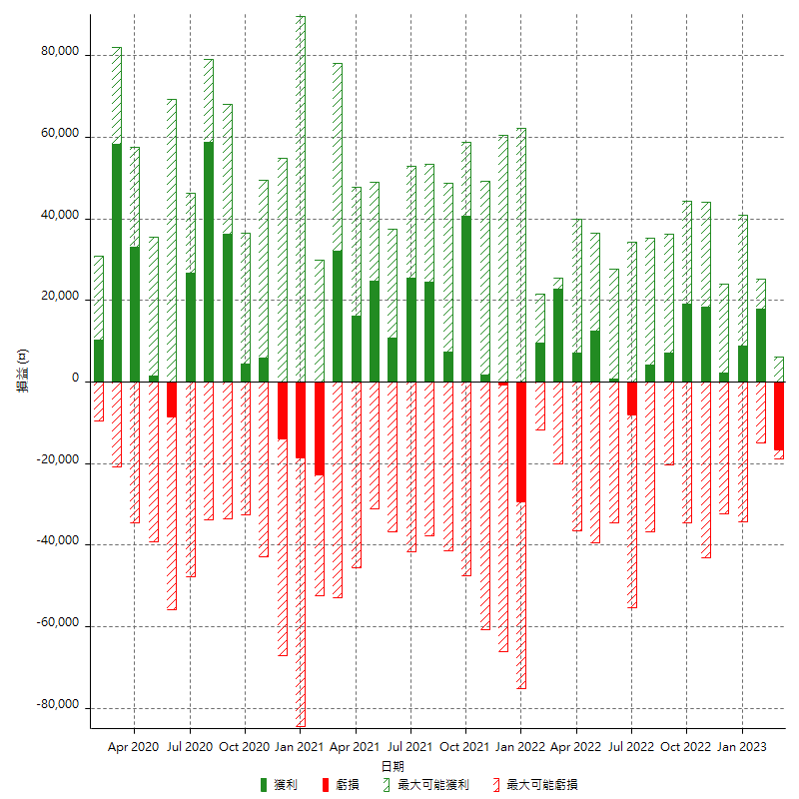

每月獲利和虧損 (%)

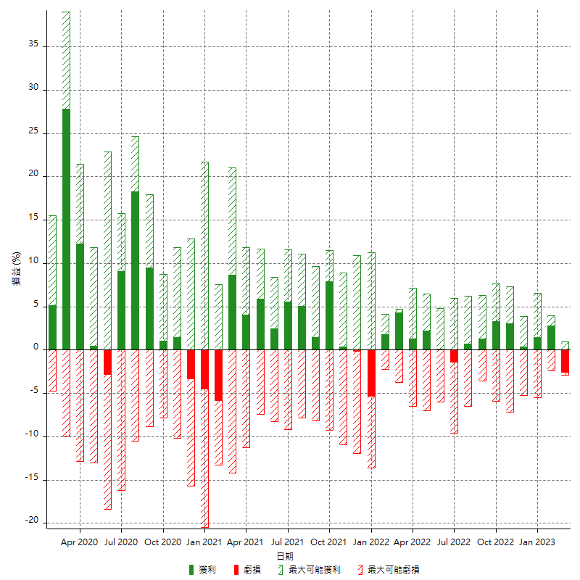

每月累積淨利

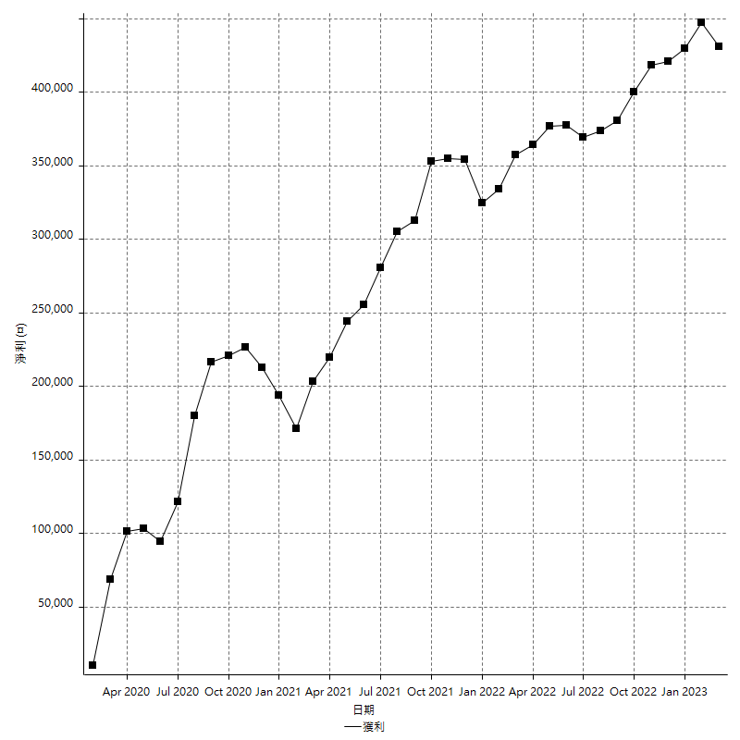

每月平均獲利

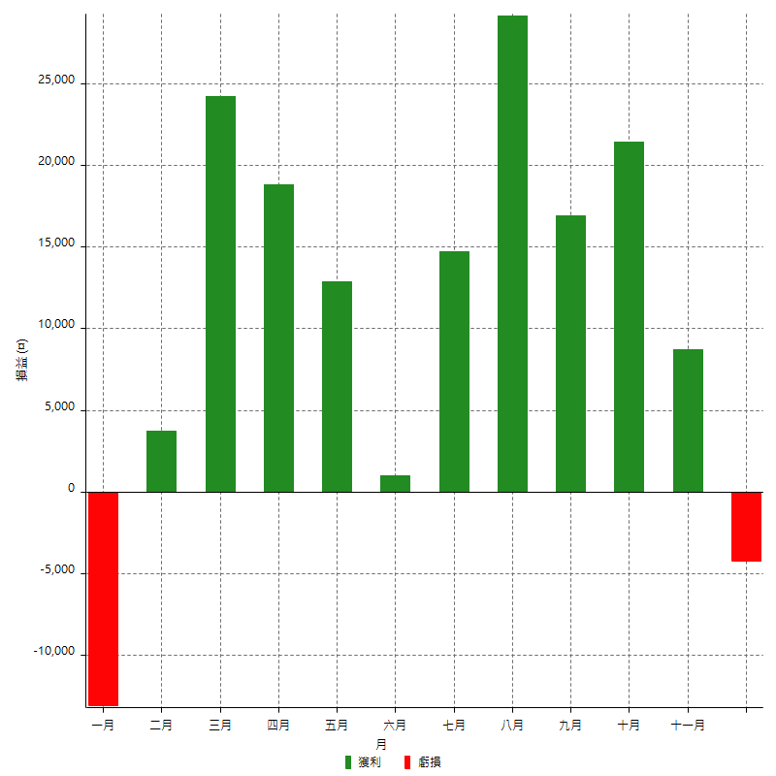

年獲利和虧損

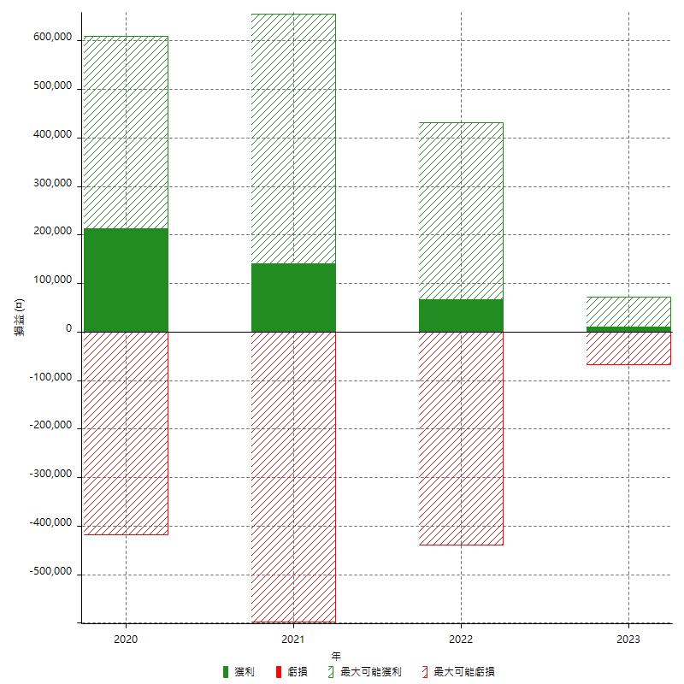

年獲利和虧損 (%)

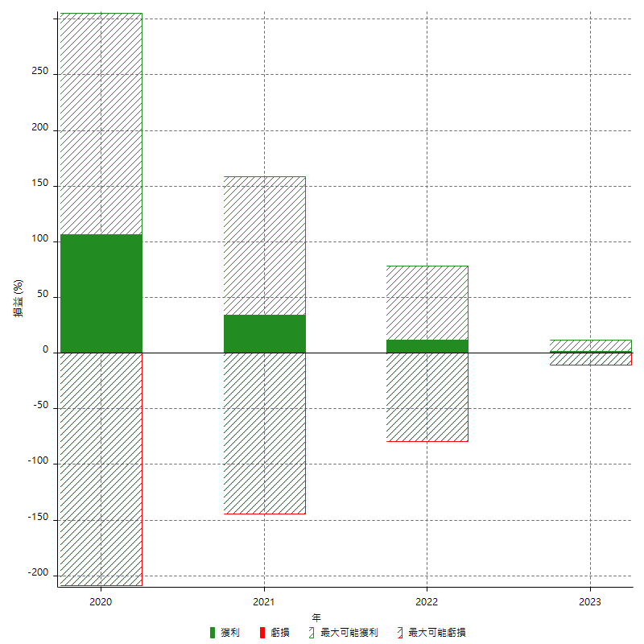

每年累積淨利

